GRAPH
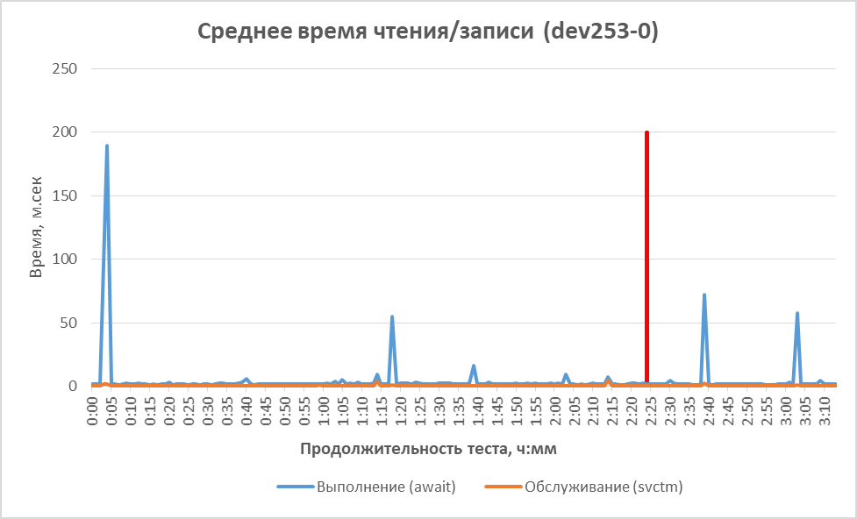
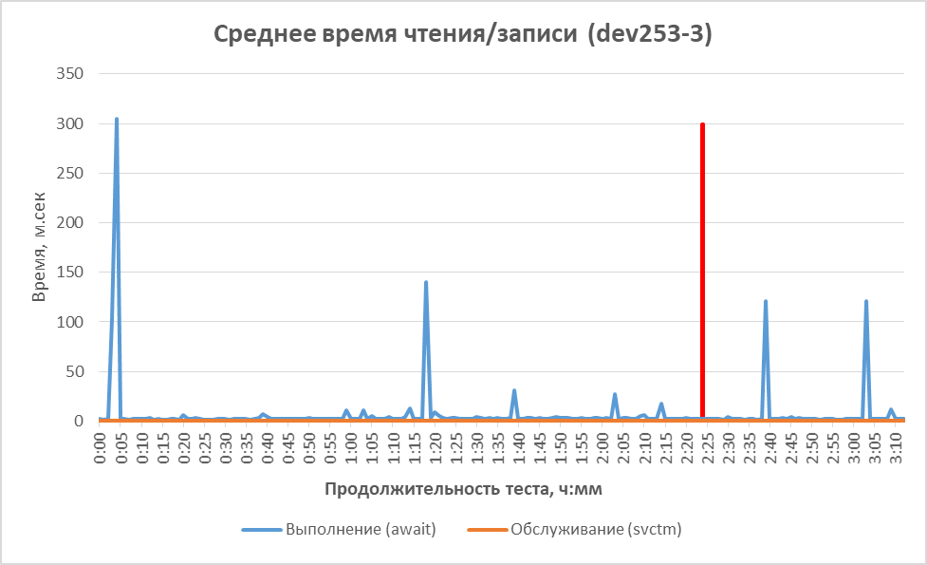

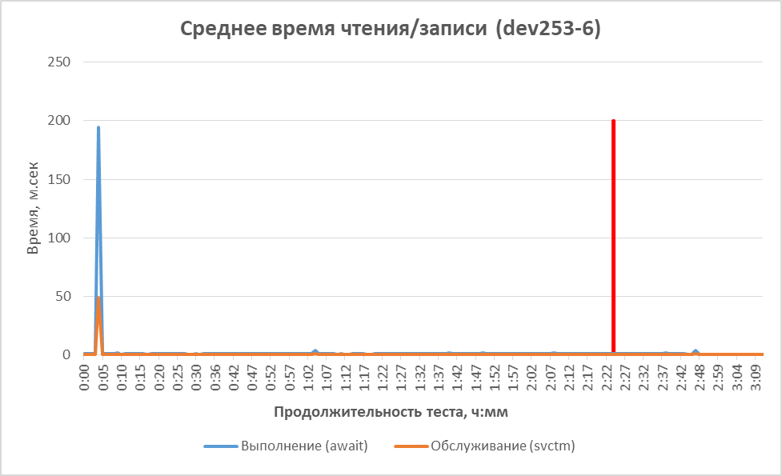
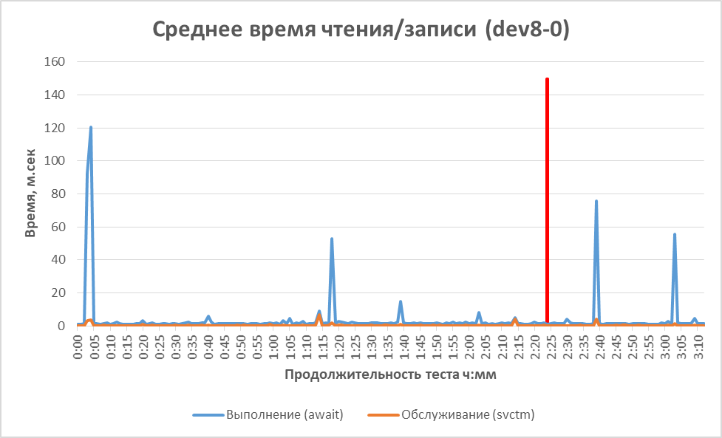
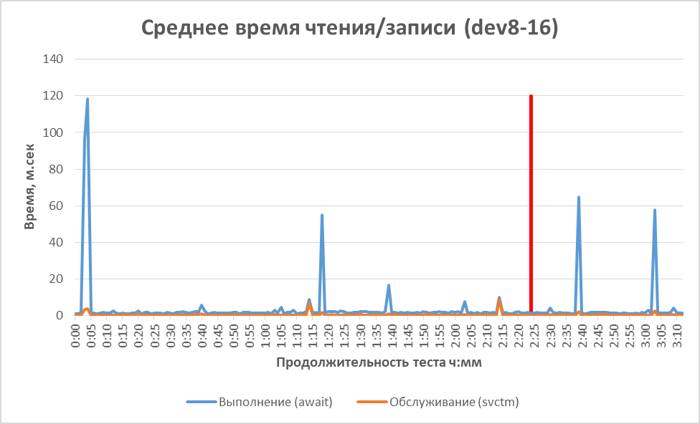
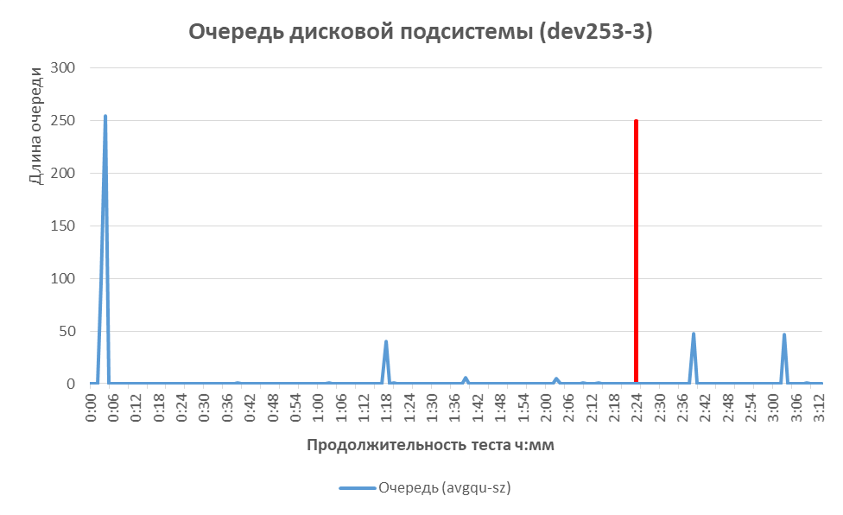
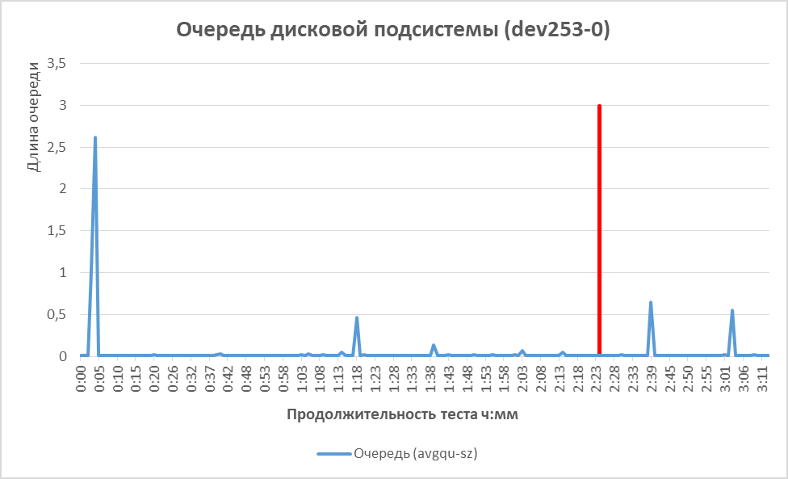
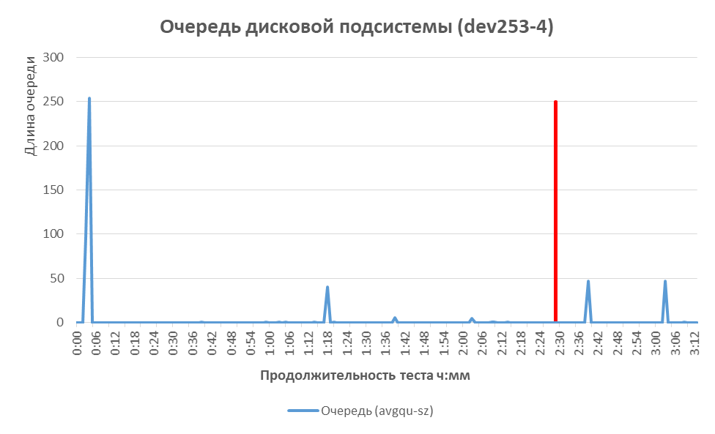
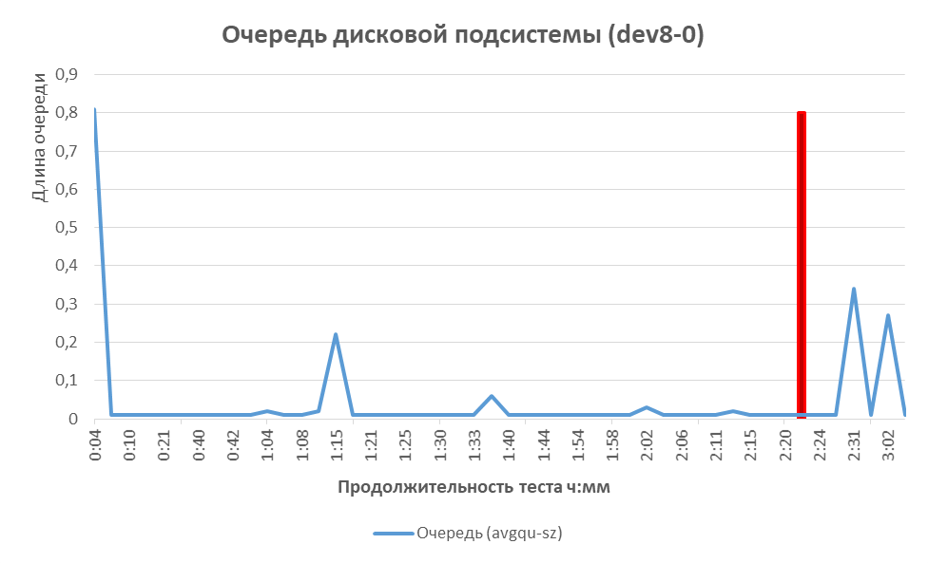
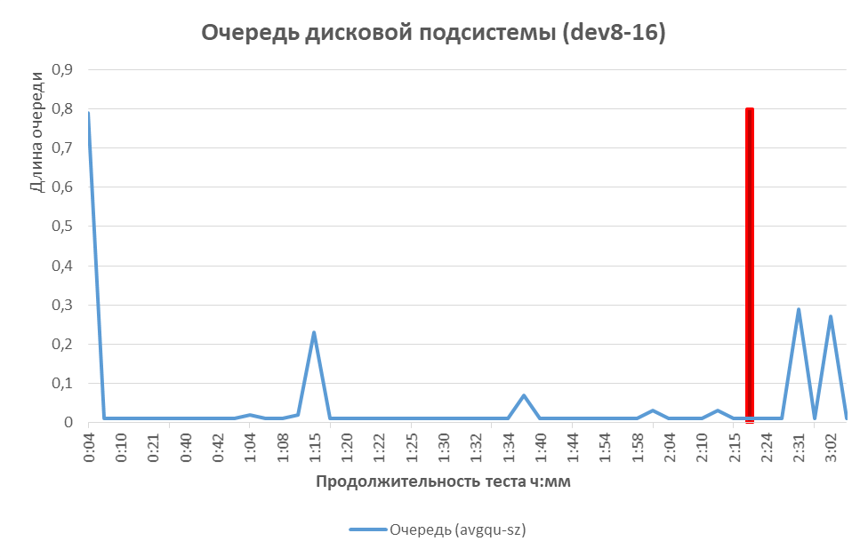
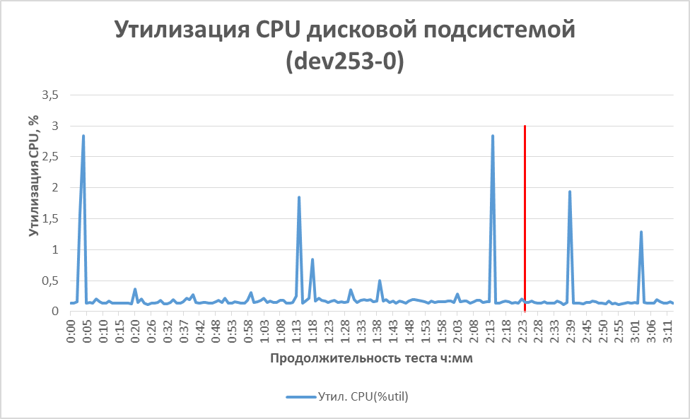
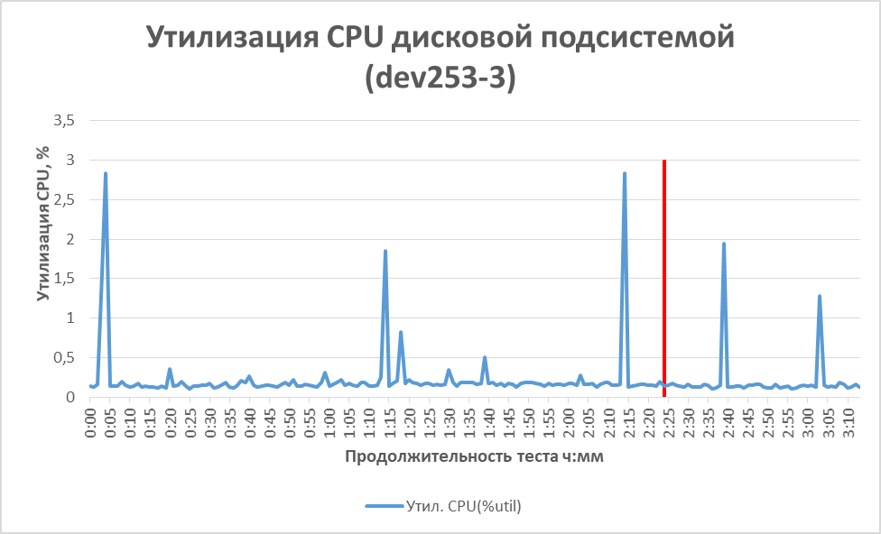

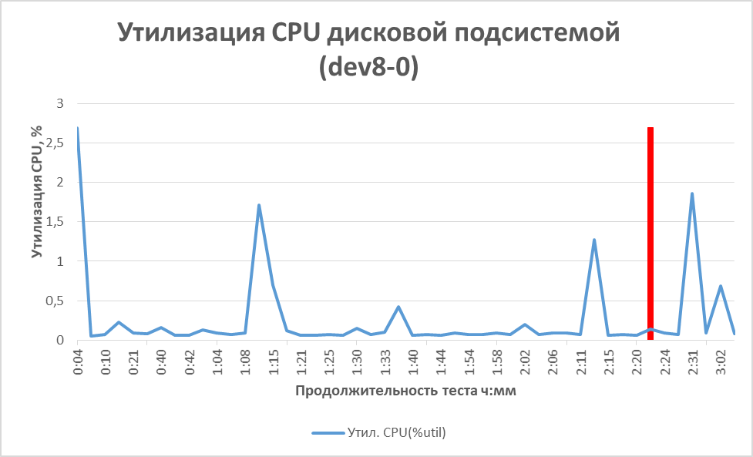
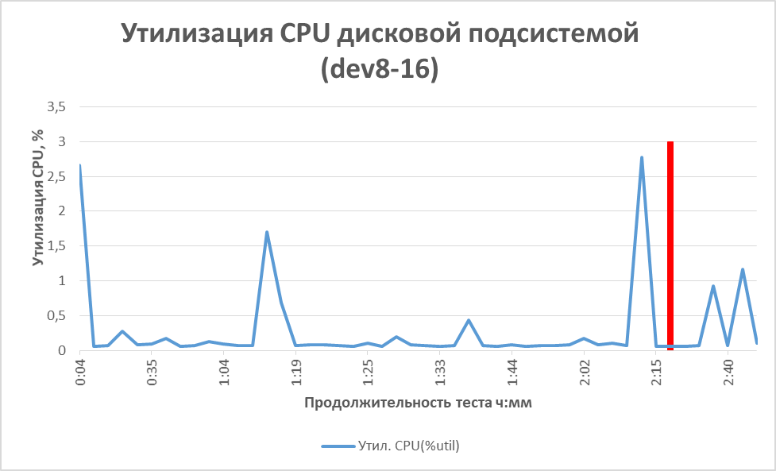
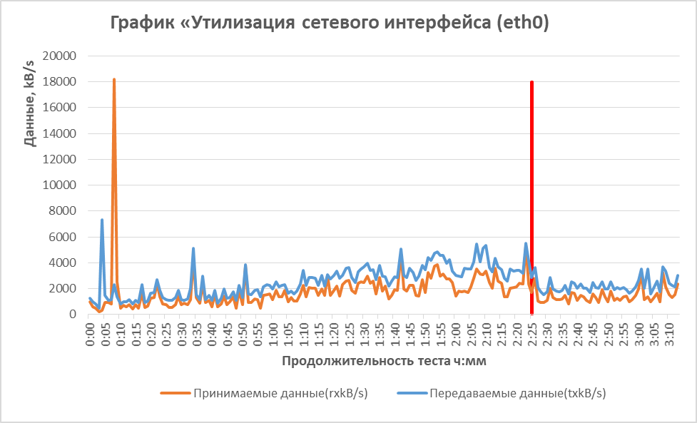
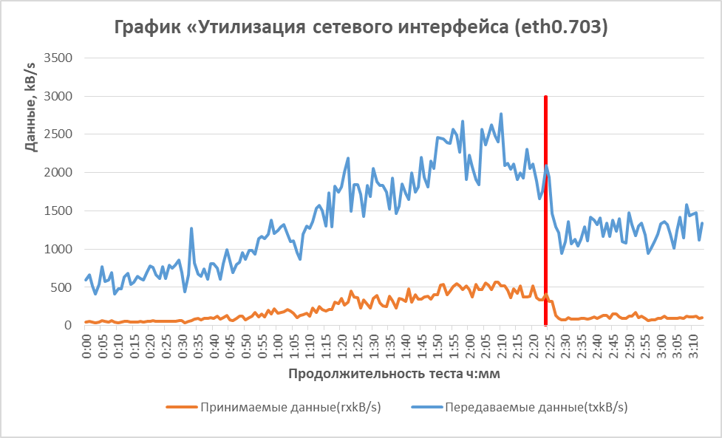
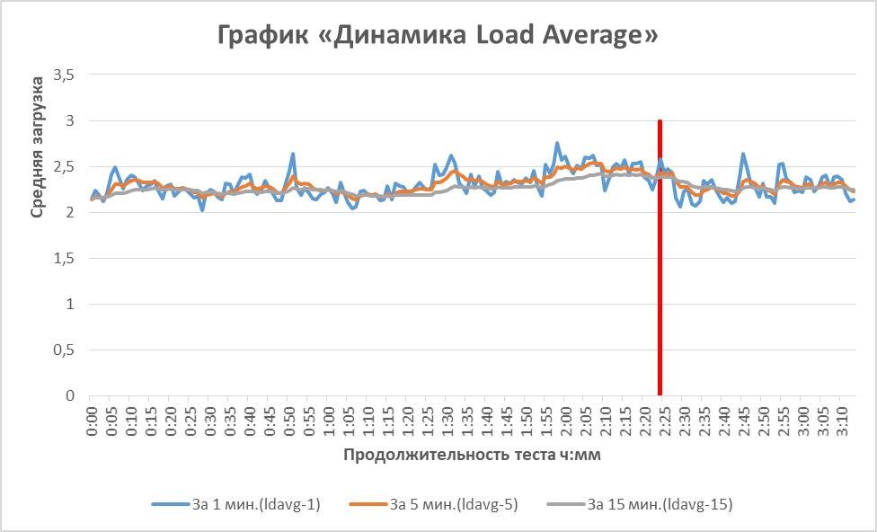
Утилизация CPU
 | test end(CPU) | Утилизация CPU, %(100 – «%idle») | Длина очереди CPU(«runq-sz»)
0:00:00 |  | 10.14 | 3
0:01:00 |  | 10.4 | 4
0:02:00 |  | 10.37 | 3
0:03:00 |  | 10.16 | 3
0:04:00 |  | 10.62 | 3
0:05:00 |  | 11.04 | 3
0:06:00 |  | 10.51 | 3
0:07:00 |  | 10.53 | 4
0:08:00 |  | 10.38 | 3
0:09:00 |  | 11.88 | 3
0:10:00 |  | 10.59 | 3
0:11:00 |  | 10.32 | 4
0:12:00 |  | 10.36 | 3
0:13:00 |  | 10.44 | 3
0:14:00 |  | 10.46 | 3
0:15:00 |  | 10.26 | 4
0:16:00 |  | 10.46 | 3
0:17:00 |  | 10.25 | 3
0:18:00 |  | 10.63 | 2
0:19:00 |  | 10.21 | 3
0:20:00 |  | 10.46 | 3
0:21:00 |  | 10.64 | 3
0:22:00 |  | 10.88 | 3
0:23:00 |  | 10.77 | 3
0:24:00 |  | 10.54 | 3
0:25:00 |  | 10.4 | 3
0:26:00 |  | 10.28 | 3
0:27:00 |  | 10.25 | 3
0:28:00 |  | 10.36 | 2
0:29:00 |  | 10.44 | 3
0:30:00 |  | 10.95 | 3
0:31:00 |  | 10.42 | 4
0:32:00 |  | 10.26 | 2
0:33:00 |  | 10.35 | 3
0:34:00 |  | 10.81 | 3
0:35:00 |  | 12.62 | 4
0:36:00 |  | 11.88 | 5
0:37:00 |  | 11.56 | 3
0:38:00 |  | 12.01 | 3
0:39:00 |  | 11.82 | 3
0:40:00 |  | 11.66 | 2
0:41:00 |  | 11.4 | 5
0:42:00 |  | 12.03 | 4
0:43:00 |  | 11.35 | 3
0:44:00 |  | 11.11 | 3
0:45:00 |  | 11.3 | 2
0:46:00 |  | 10.75 | 3
0:47:00 |  | 10.88 | 2
0:48:00 |  | 11.1 | 3
0:49:00 |  | 10.58 | 2
...

Утилизация памяти
 | test end(MEM) | Утилилизацая памяти(%memused) | Утилизация подкачки, %
0:00:00 |  | 64.13 | 0.1
0:01:00 |  | 64.15 | 0.1
0:02:00 |  | 64.15 | 0.1
0:03:00 |  | 64.16 | 0.1
0:04:00 |  | 64.91 | 0.1
0:05:00 |  | 63.59 | 0.1
0:06:00 |  | 63.61 | 0.1
0:07:00 |  | 63.63 | 0.1
0:08:00 |  | 63.63 | 0.1
0:09:00 |  | 65.11 | 0.1
0:10:00 |  | 63.68 | 0.1
0:11:00 |  | 63.68 | 0.1
0:12:00 |  | 63.71 | 0.1
0:13:00 |  | 63.72 | 0.1
0:14:00 |  | 63.75 | 0.1
0:15:00 |  | 63.75 | 0.1
0:16:00 |  | 63.77 | 0.1
0:17:00 |  | 63.75 | 0.1
0:18:00 |  | 63.76 | 0.1
0:19:00 |  | 63.77 | 0.1
0:20:00 |  | 63.78 | 0.1
0:21:00 |  | 63.79 | 0.1
0:22:00 |  | 63.81 | 0.1
0:23:00 |  | 63.87 | 0.1
0:24:00 |  | 63.88 | 0.1
0:25:00 |  | 63.92 | 0.1
0:26:00 |  | 63.92 | 0.1
0:27:00 |  | 63.92 | 0.1
0:28:00 |  | 63.93 | 0.1
0:29:00 |  | 63.96 | 0.1
0:30:00 |  | 63.99 | 0.1
0:31:00 |  | 63.99 | 0.1
0:32:00 |  | 63.99 | 0.1
0:33:00 |  | 64 | 0.1
0:34:00 |  | 64.04 | 0.1
0:35:00 |  | 64.07 | 0.1
0:36:00 |  | 64.06 | 0.1
0:37:00 |  | 64.08 | 0.1
0:38:00 |  | 64.1 | 0.1
0:39:00 |  | 64.12 | 0.1
0:40:00 |  | 64.14 | 0.1
0:41:00 |  | 64.14 | 0.1
0:42:00 |  | 64.16 | 0.1
0:43:00 |  | 64.17 | 0.1
0:44:00 |  | 64.2 | 0.1
0:45:00 |  | 64.24 | 0.1
0:46:00 |  | 64.25 | 0.1
0:47:00 |  | 64.27 | 0.1
0:48:00 |  | 64.31 | 0.1
0:49:00 |  | 64.33 | 0.1
...

Утилизация CPU
Утилизация CPU
 | test end(CPU) | Утилизация CPU, %(100 – «%idle») | Длина очереди CPU(«runq-sz»)
0:00:00 |  | 10.14 | 3
0:01:00 |  | 10.4 | 4
0:02:00 |  | 10.37 | 3
0:03:00 |  | 10.16 | 3
0:04:00 |  | 10.62 | 3
0:05:00 |  | 11.04 | 3
0:06:00 |  | 10.51 | 3
0:07:00 |  | 10.53 | 4
0:08:00 |  | 10.38 | 3
0:09:00 |  | 11.88 | 3
0:10:00 |  | 10.59 | 3
0:11:00 |  | 10.32 | 4
0:12:00 |  | 10.36 | 3
0:13:00 |  | 10.44 | 3
0:14:00 |  | 10.46 | 3
0:15:00 |  | 10.26 | 4
0:16:00 |  | 10.46 | 3
0:17:00 |  | 10.25 | 3
0:18:00 |  | 10.63 | 2
0:19:00 |  | 10.21 | 3
0:20:00 |  | 10.46 | 3
0:21:00 |  | 10.64 | 3
0:22:00 |  | 10.88 | 3
0:23:00 |  | 10.77 | 3
0:24:00 |  | 10.54 | 3
0:25:00 |  | 10.4 | 3
0:26:00 |  | 10.28 | 3
0:27:00 |  | 10.25 | 3
0:28:00 |  | 10.36 | 2
0:29:00 |  | 10.44 | 3
0:30:00 |  | 10.95 | 3
0:31:00 |  | 10.42 | 4
0:32:00 |  | 10.26 | 2
0:33:00 |  | 10.35 | 3
0:34:00 |  | 10.81 | 3
0:35:00 |  | 12.62 | 4
0:36:00 |  | 11.88 | 5
0:37:00 |  | 11.56 | 3
0:38:00 |  | 12.01 | 3
0:39:00 |  | 11.82 | 3
0:40:00 |  | 11.66 | 2
0:41:00 |  | 11.4 | 5
0:42:00 |  | 12.03 | 4
0:43:00 |  | 11.35 | 3
0:44:00 |  | 11.11 | 3
0:45:00 |  | 11.3 | 2
0:46:00 |  | 10.75 | 3
0:47:00 |  | 10.88 | 2
0:48:00 |  | 11.1 | 3
0:49:00 |  | 10.58 | 2
...
Длина очереди CPU(«runq-sz») | Утилизация CPU, %(100 – «%idle») | Продолжительность теста, ч:мм | test end(CPU)
3 | 10.14 | 0:00:00
4 | 10.4 | 0:01:00
3 | 10.37 | 0:02:00
3 | 10.16 | 0:03:00
3 | 10.62 | 0:04:00
3 | 11.04 | 0:05:00
3 | 10.51 | 0:06:00
4 | 10.53 | 0:07:00
3 | 10.38 | 0:08:00
3 | 11.88 | 0:09:00
3 | 10.59 | 0:10:00
4 | 10.32 | 0:11:00
3 | 10.36 | 0:12:00
3 | 10.44 | 0:13:00
3 | 10.46 | 0:14:00
4 | 10.26 | 0:15:00
3 | 10.46 | 0:16:00
3 | 10.25 | 0:17:00
2 | 10.63 | 0:18:00
3 | 10.21 | 0:19:00
3 | 10.46 | 0:20:00
3 | 10.64 | 0:21:00
3 | 10.88 | 0:22:00
3 | 10.77 | 0:23:00
3 | 10.54 | 0:24:00
3 | 10.4 | 0:25:00
3 | 10.28 | 0:26:00
3 | 10.25 | 0:27:00
2 | 10.36 | 0:28:00
3 | 10.44 | 0:29:00
3 | 10.95 | 0:30:00
4 | 10.42 | 0:31:00
2 | 10.26 | 0:32:00
3 | 10.35 | 0:33:00
3 | 10.81 | 0:34:00
4 | 12.62 | 0:35:00
5 | 11.88 | 0:36:00
3 | 11.56 | 0:37:00
3 | 12.01 | 0:38:00
3 | 11.82 | 0:39:00
2 | 11.66 | 0:40:00
5 | 11.4 | 0:41:00
4 | 12.03 | 0:42:00
3 | 11.35 | 0:43:00
3 | 11.11 | 0:44:00
2 | 11.3 | 0:45:00
3 | 10.75 | 0:46:00
2 | 10.88 | 0:47:00
3 | 11.1 | 0:48:00
2 | 10.58 | 0:49:00
2 | 11.37 | 0:50:00
2 | 10.71 | 0:51:00
3 | 12.36 | 0:52:00
2 | 10.7 | 0:53:00
2 | 11.02 | 0:54:00
2 | 11.41 | 0:55:00
2 | 10.99 | 0:56:00
3 | 10.69 | 0:57:00
2 | 11.74 | 0:58:00
2 | 11.84 | 0:59:00
3 | 11.44 | 1:00:00
4 | 11.43 | 1:01:00
3 | 11.97 | 1:02:00
3 | 11.73 | 1:03:00
2 | 11.44 | 1:04:00
2 | 11.56 | 1:05:00
2 | 11 | 1:06:00
2 | 11.19 | 1:07:00
3 | 10.86 | 1:08:00
2 | 11.06 | 1:09:00
2 | 11.58 | 1:10:00
4 | 11.54 | 1:11:00
4 | 11.65 | 1:12:00
3 | 12.17 | 1:13:00
2 | 12.71 | 1:14:00
2 | 12.38 | 1:15:00
3 | 11.75 | 1:16:00
3 | 12.44 | 1:17:00
3 | 12.02 | 1:18:00
2 | 12.53 | 1:19:00
2 | 12.24 | 1:20:00
3 | 12.13 | 1:21:00
3 | 13.12 | 1:22:00
3 | 12.96 | 1:23:00
2 | 12.84 | 1:24:00
4 | 13.21 | 1:25:00
2 | 13.35 | 1:26:00
4 | 12.74 | 1:27:00
3 | 12.15 | 1:28:00
4 | 12.71 | 1:29:00
2 | 12.68 | 1:30:00
4 | 13.45 | 1:31:00
2 | 13.04 | 1:32:00
3 | 12.87 | 1:33:00
2 | 12.98 | 1:34:00
5 | 12.39 | 1:35:00
5 | 12.98 | 1:36:00
4 | 12.29 | 1:37:00
4 | 12.59 | 1:38:00
3 | 12.17 | 1:39:00
4 | 12.26 | 1:40:00
2 | 12.75 | 1:41:00
2 | 12.83 | 1:42:00
3 | 13.78 | 1:43:00
3 | 12.84 | 1:44:00
2 | 12.57 | 1:45:00
4 | 13.72 | 1:46:00
2 | 13.48 | 1:47:00
4 | 12.53 | 1:48:00
4 | 12.95 | 1:49:00
2 | 14.01 | 1:50:00
4 | 13.35 | 1:51:00
3 | 14.74 | 1:52:00
4 | 14.14 | 1:53:00
7 | 14.04 | 1:54:00
4 | 14.15 | 1:55:00
5 | 14.47 | 1:56:00
2 | 14.59 | 1:57:00
4 | 14.34 | 1:58:00
4 | 14.74 | 1:59:00
5 | 13.82 | 2:00:00
4 | 13.09 | 2:01:00
2 | 13.77 | 2:02:00
3 | 13.52 | 2:03:00
2 | 13.2 | 2:04:00
2 | 13.56 | 2:05:00
2 | 14.69 | 2:06:00
5 | 14.27 | 2:07:00
5 | 14.24 | 2:08:00
2 | 13.78 | 2:09:00
2 | 14.94 | 2:10:00
3 | 14.47 | 2:11:00
3 | 13.75 | 2:12:00
3 | 13.58 | 2:13:00
4 | 13.54 | 2:14:00
3 | 14.17 | 2:15:00
3 | 13.46 | 2:16:00
2 | 12.7 | 2:17:00
3 | 12.94 | 2:18:00
4 | 13.35 | 2:19:00
5 | 13.66 | 2:20:00
2 | 13.42 | 2:21:00
2 | 13.51 | 2:22:00
4 | 13.06 | 2:23:00
2 | 13.03 | 2:24:00
2 | 12.98 | 2:25:00 | 17.1
4 | 12.86 | 2:26:00 | 0
2 | 12.58 | 2:27:00
2 | 11.06 | 2:28:00
3 | 10.98 | 2:29:00
2 | 10.86 | 2:30:00
3 | 10.88 | 2:31:00
4 | 11.44 | 2:32:00
3 | 11.02 | 2:33:00
4 | 11.02 | 2:34:00
3 | 11.11 | 2:35:00
3 | 11.01 | 2:36:00
2 | 11.18 | 2:37:00
2 | 10.66 | 2:38:00
3 | 11.53 | 2:39:00
4 | 11.62 | 2:40:00
4 | 10.98 | 2:41:00
4 | 11.49 | 2:42:00
2 | 11.26 | 2:43:00
3 | 11.07 | 2:44:00
2 | 11.06 | 2:45:00
2 | 11.36 | 2:46:00
3 | 11.02 | 2:47:00
3 | 10.85 | 2:48:00
4 | 11.49 | 2:49:00
3 | 11.28 | 2:50:00
2 | 11.21 | 2:51:00
2 | 11.51 | 2:52:00
2 | 11.04 | 2:53:00
2 | 11.16 | 2:54:00
2 | 11.15 | 2:55:00
2 | 11.05 | 2:56:00
2 | 10.93 | 2:57:00
2 | 10.95 | 2:58:00
2 | 10.86 | 2:59:00
2 | 11.17 | 3:00:00
3 | 11.63 | 3:01:00
2 | 11.96 | 3:02:00
2 | 11.07 | 3:03:00
2 | 11.45 | 3:04:00
3 | 11.09 | 3:05:00
2 | 11.1 | 3:06:00
2 | 11.16 | 3:07:00
2 | 10.84 | 3:08:00
2 | 11.73 | 3:09:00
2 | 11.48 | 3:10:00
2 | 11.43 | 3:11:00
2 | 11.35 | 3:12:00
3 | 11.28 | 3:13:00
3 | 11.78 | 3:14:00
3 | 11.9

Память
Утилизация памяти
 | test end(MEM) | Утилилизацая памяти(%memused) | Утилизация подкачки, %
0:00:00 |  | 64.13 | 0.1
0:01:00 |  | 64.15 | 0.1
0:02:00 |  | 64.15 | 0.1
0:03:00 |  | 64.16 | 0.1
0:04:00 |  | 64.91 | 0.1
0:05:00 |  | 63.59 | 0.1
0:06:00 |  | 63.61 | 0.1
0:07:00 |  | 63.63 | 0.1
0:08:00 |  | 63.63 | 0.1
0:09:00 |  | 65.11 | 0.1
0:10:00 |  | 63.68 | 0.1
0:11:00 |  | 63.68 | 0.1
0:12:00 |  | 63.71 | 0.1
0:13:00 |  | 63.72 | 0.1
0:14:00 |  | 63.75 | 0.1
0:15:00 |  | 63.75 | 0.1
0:16:00 |  | 63.77 | 0.1
0:17:00 |  | 63.75 | 0.1
0:18:00 |  | 63.76 | 0.1
0:19:00 |  | 63.77 | 0.1
0:20:00 |  | 63.78 | 0.1
0:21:00 |  | 63.79 | 0.1
0:22:00 |  | 63.81 | 0.1
0:23:00 |  | 63.87 | 0.1
0:24:00 |  | 63.88 | 0.1
0:25:00 |  | 63.92 | 0.1
0:26:00 |  | 63.92 | 0.1
0:27:00 |  | 63.92 | 0.1
0:28:00 |  | 63.93 | 0.1
0:29:00 |  | 63.96 | 0.1
0:30:00 |  | 63.99 | 0.1
0:31:00 |  | 63.99 | 0.1
0:32:00 |  | 63.99 | 0.1
0:33:00 |  | 64 | 0.1
0:34:00 |  | 64.04 | 0.1
0:35:00 |  | 64.07 | 0.1
0:36:00 |  | 64.06 | 0.1
0:37:00 |  | 64.08 | 0.1
0:38:00 |  | 64.1 | 0.1
0:39:00 |  | 64.12 | 0.1
0:40:00 |  | 64.14 | 0.1
0:41:00 |  | 64.14 | 0.1
0:42:00 |  | 64.16 | 0.1
0:43:00 |  | 64.17 | 0.1
0:44:00 |  | 64.2 | 0.1
0:45:00 |  | 64.24 | 0.1
0:46:00 |  | 64.25 | 0.1
0:47:00 |  | 64.27 | 0.1
0:48:00 |  | 64.31 | 0.1
0:49:00 |  | 64.33 | 0.1
...
Утилилизацая памяти(%memused) | Утилизация подкачки, % | test end(MEM)
64.13 | 0.1
64.15 | 0.1
64.15 | 0.1
64.16 | 0.1
64.91 | 0.1
63.59 | 0.1
63.61 | 0.1
63.63 | 0.1
63.63 | 0.1
65.11 | 0.1
63.68 | 0.1
63.68 | 0.1
63.71 | 0.1
63.72 | 0.1
63.75 | 0.1
63.75 | 0.1
63.77 | 0.1
63.75 | 0.1
63.76 | 0.1
63.77 | 0.1
63.78 | 0.1
63.79 | 0.1
63.81 | 0.1
63.87 | 0.1
63.88 | 0.1
63.92 | 0.1
63.92 | 0.1
63.92 | 0.1
63.93 | 0.1
63.96 | 0.1
63.99 | 0.1
63.99 | 0.1
63.99 | 0.1
64 | 0.1
64.04 | 0.1
64.07 | 0.1
64.06 | 0.1
64.08 | 0.1
64.1 | 0.1
64.12 | 0.1
64.14 | 0.1
64.14 | 0.1
64.16 | 0.1
64.17 | 0.1
64.2 | 0.1
64.24 | 0.1
64.25 | 0.1
64.27 | 0.1
64.31 | 0.1
64.33 | 0.1
64.34 | 0.1
64.34 | 0.1
64.42 | 0.1
64.38 | 0.1
64.4 | 0.1
64.45 | 0.1
64.51 | 0.1
64.49 | 0.1
64.49 | 0.1
64.56 | 0.1
64.59 | 0.1
64.62 | 0.1
64.64 | 0.1
64.74 | 0.1
64.72 | 0.1
64.7 | 0.1
64.7 | 0.1
64.71 | 0.1
64.73 | 0.1
64.75 | 0.1
64.78 | 0.1
64.86 | 0.1
64.83 | 0.1
64.85 | 0.1
64.9 | 0.1
64.92 | 0.1
64.96 | 0.1
64.97 | 0.1
64.99 | 0.1
65.14 | 0.1
65.21 | 0.1
65.29 | 0.1
65.25 | 0.1
65.23 | 0.1
65.31 | 0.1
65.36 | 0.1
65.41 | 0.1
65.44 | 0.1
65.49 | 0.1
65.54 | 0.1
65.57 | 0.1
65.65 | 0.1
65.78 | 0.1
65.75 | 0.1
65.8 | 0.1
65.84 | 0.1
65.91 | 0.1
65.91 | 0.1
65.94 | 0.1
65.99 | 0.1
65.99 | 0.1
66.03 | 0.1
66.06 | 0.1
66.13 | 0.1
66.16 | 0.1
66.27 | 0.1
66.28 | 0.1
66.32 | 0.1
66.44 | 0.1
66.41 | 0.1
66.58 | 0.1
66.5 | 0.1
66.58 | 0.1
66.55 | 0.1
66.63 | 0.1
66.74 | 0.1
66.83 | 0.1
66.78 | 0.1
66.79 | 0.1
66.85 | 0.1
66.97 | 0.1
66.95 | 0.1
66.97 | 0.1
67.08 | 0.1
67.11 | 0.1
67.06 | 0.1
67.1 | 0.1
67.13 | 0.1
67.14 | 0.1
67.28 | 0.1
67.25 | 0.1
67.33 | 0.1
67.36 | 0.1
67.42 | 0.1
67.44 | 0.1
67.55 | 0.1
67.67 | 0.1
67.66 | 0.1
67.64 | 0.1
67.66 | 0.1
67.77 | 0.1
67.77 | 0.1
67.82 | 0.1
67.84 | 0.1
67.92 | 0.1
67.93 | 0.1 | 80
68.03 | 0.1 | 0
68.2 | 0.1
68.14 | 0.1
68.15 | 0.1
68.16 | 0.1
68.2 | 0.1
68.26 | 0.1
68.27 | 0.1
68.32 | 0.1
68.28 | 0.1
68.28 | 0.1
68.31 | 0.1
68.3 | 0.1
68.32 | 0.1
68.34 | 0.1
68.34 | 0.1
68.39 | 0.1
68.41 | 0.1
68.43 | 0.1
68.46 | 0.1
68.5 | 0.1
68.49 | 0.1
68.49 | 0.1
68.55 | 0.1
68.59 | 0.1
68.58 | 0.1
68.58 | 0.1
68.59 | 0.1
68.59 | 0.1
68.6 | 0.1
68.58 | 0.1
68.61 | 0.1
68.61 | 0.1
68.6 | 0.1
68.63 | 0.1
68.64 | 0.1
68.72 | 0.1
68.73 | 0.1
68.61 | 0.1
68.61 | 0.1
68.61 | 0.1
68.62 | 0.1
68.65 | 0.1
68.88 | 0.1
68.72 | 0.1
68.72 | 0.1
68.72 | 0.1
68.74 | 0.1
68.74 | 0.1

Чтениеlзапись
DEV | Выполнение (await) | Обслуживание (svctm) | Время | test end(MEM)
dev8-16 | 1.08 | 0.16 | 0:00:00
dev8-16 | 0.96 | 0.22 | 0:01:00
dev8-16 | 0.99 | 0.17 | 0:02:00
dev8-16 | 1.63 | 0.22 | 0:03:00
dev8-16 | 96.3 | 3.2 | 0:04:00
Среднее время чтения/записи (dev8-16)
 | test end(MEM) | Выполнение (await) | Обслуживание (svctm)
0:00 |  | 0.96 | 0.22
0:01 |  | 0.99 | 0.17
0:02 |  | 1.63 | 0.22
0:03 |  | 96.3 | 3.2
0:04 |  | 118.21 | 3.67
0:05 |  | 1.33 | 0.18
0:06 |  | 1.27 | 0.19
0:07 |  | 0.88 | 0.22
0:08 |  | 1.38 | 0.18
0:09 |  | 1.78 | 0.22
0:10 |  | 1.18 | 0.24
0:11 |  | 1.32 | 0.19
0:12 |  | 2.34 | 0.29
0:13 |  | 1.34 | 0.17
0:14 |  | 1 | 0.2
0:15 |  | 1.16 | 0.19
0:16 |  | 1.01 | 0.14
0:17 |  | 1.04 | 0.18
0:18 |  | 1.27 | 0.19
0:19 |  | 1.29 | 0.21
0:20 |  | 2.57 | 0.99
0:21 |  | 0.85 | 0.27
0:22 |  | 1.5 | 0.21
0:23 |  | 1.63 | 0.2
0:24 |  | 0.96 | 0.2
0:25 |  | 1.23 | 0.21
0:26 |  | 1.36 | 0.19
0:27 |  | 1.34 | 0.14
0:28 |  | 0.89 | 0.21
0:29 |  | 1.49 | 0.21
0:30 |  | 1.37 | 0.2
0:31 |  | 1.01 | 0.19
0:32 |  | 1.54 | 0.23
0:33 |  | 1.74 | 0.2
0:34 |  | 2.2 | 0.32
0:35 |  | 1.61 | 0.24
0:36 |  | 1.35 | 0.23
0:37 |  | 1.53 | 0.25
0:38 |  | 2.02 | 0.61
0:39 |  | 1.92 | 0.31
0:40 |  | 5.63 | 0.69
0:41 |  | 2.24 | 0.23
0:42 |  | 1.03 | 0.26
0:43 |  | 1.21 | 0.17
0:44 |  | 1.73 | 0.23
0:45 |  | 1.28 | 0.26
0:46 |  | 1.31 | 0.22
0:47 |  | 1.28 | 0.17
0:48 |  | 1.45 | 0.22
0:49 |  | 1.31 | 0.36
...
dev8-16 | 118.21 | 3.67 | 0:05:00
dev8-16 | 1.33 | 0.18 | 0:06:00
dev8-16 | 1.27 | 0.19 | 0:07:00
dev8-16 | 0.88 | 0.22 | 0:08:00
dev8-16 | 1.38 | 0.18 | 0:09:00
dev8-16 | 1.78 | 0.22 | 0:10:00
dev8-16 | 1.18 | 0.24 | 0:11:00
dev8-16 | 1.32 | 0.19 | 0:12:00
dev8-16 | 2.34 | 0.29 | 0:13:00
dev8-16 | 1.34 | 0.17 | 0:14:00
dev8-16 | 1 | 0.2 | 0:15:00
dev8-16 | 1.16 | 0.19 | 0:16:00
dev8-16 | 1.01 | 0.14 | 0:17:00
dev8-16 | 1.04 | 0.18 | 0:18:00
dev8-16 | 1.27 | 0.19 | 0:19:00
dev8-16 | 1.29 | 0.21 | 0:20:00
dev8-16 | 2.57 | 0.99 | 0:21:00
dev8-16 | 0.85 | 0.27 | 0:22:00
dev8-16 | 1.5 | 0.21 | 0:23:00
dev8-16 | 1.63 | 0.2 | 0:24:00
dev8-16 | 0.96 | 0.2 | 0:25:00
dev8-16 | 1.23 | 0.21 | 0:26:00
dev8-16 | 1.36 | 0.19 | 0:27:00
dev8-16 | 1.34 | 0.14 | 0:28:00
dev8-16 | 0.89 | 0.21 | 0:29:00
dev8-16 | 1.49 | 0.21 | 0:30:00
dev8-16 | 1.37 | 0.2 | 0:31:00
dev8-16 | 1.01 | 0.19 | 0:32:00
dev8-16 | 1.54 | 0.23 | 0:33:00
dev8-16 | 1.74 | 0.2 | 0:34:00
dev8-16 | 2.2 | 0.32 | 0:35:00
dev8-16 | 1.61 | 0.24 | 0:36:00
dev8-16 | 1.35 | 0.23 | 0:37:00
dev8-16 | 1.53 | 0.25 | 0:38:00
dev8-16 | 2.02 | 0.61 | 0:39:00
dev8-16 | 1.92 | 0.31 | 0:40:00
dev8-16 | 5.63 | 0.69 | 0:41:00
dev8-16 | 2.24 | 0.23 | 0:42:00
dev8-16 | 1.03 | 0.26 | 0:43:00
dev8-16 | 1.21 | 0.17 | 0:44:00
dev8-16 | 1.73 | 0.23 | 0:45:00
dev8-16 | 1.28 | 0.26 | 0:46:00
dev8-16 | 1.31 | 0.22 | 0:47:00
dev8-16 | 1.28 | 0.17 | 0:48:00
dev8-16 | 1.45 | 0.22 | 0:49:00
dev8-16 | 1.31 | 0.36 | 0:50:00
dev8-16 | 1.61 | 0.25 | 0:51:00
dev8-16 | 1.65 | 0.48 | 0:52:00
dev8-16 | 0.97 | 0.24 | 0:53:00
dev8-16 | 1.55 | 0.22 | 0:54:00
dev8-16 | 1.59 | 0.22 | 0:55:00
dev8-16 | 1.56 | 0.18 | 0:56:00
dev8-16 | 1.17 | 0.2 | 0:57:00
dev8-16 | 1.36 | 0.19 | 0:58:00
dev8-16 | 1.26 | 0.2 | 0:59:00
dev8-16 | 1.2 | 0.29 | 1:00:00
dev8-16 | 1.25 | 0.18 | 1:01:00
dev8-16 | 1.84 | 0.23 | 1:02:00
dev8-16 | 1.07 | 0.21 | 1:03:00
dev8-16 | 2.87 | 0.52 | 1:04:00
dev8-16 | 1.37 | 0.25 | 1:05:00
dev8-16 | 4.59 | 0.28 | 1:06:00
dev8-16 | 1.02 | 0.22 | 1:07:00
dev8-16 | 1.84 | 0.25 | 1:08:00
dev8-16 | 1.55 | 0.2 | 1:09:00
dev8-16 | 2.71 | 0.28 | 1:10:00
dev8-16 | 1.03 | 0.23 | 1:11:00
dev8-16 | 1.31 | 0.21 | 1:12:00
dev8-16 | 1.34 | 0.17 | 1:13:00
dev8-16 | 1.88 | 0.48 | 1:14:00
dev8-16 | 8.57 | 6.62 | 1:15:00
dev8-16 | 1.45 | 0.22 | 1:16:00
dev8-16 | 1.65 | 0.28 | 1:17:00
dev8-16 | 1.03 | 0.26 | 1:18:00
dev8-16 | 54.95 | 1.62 | 1:19:00
dev8-16 | 1.58 | 0.22 | 1:20:00
dev8-16 | 2.03 | 0.26 | 1:21:00
dev8-16 | 2.22 | 0.34 | 1:22:00
dev8-16 | 1.98 | 0.21 | 1:23:00
dev8-16 | 1.6 | 0.2 | 1:24:00
dev8-16 | 2.33 | 0.27 | 1:25:00
dev8-16 | 1.98 | 0.31 | 1:26:00
dev8-16 | 1.36 | 0.19 | 1:27:00
dev8-16 | 1.31 | 0.17 | 1:28:00
dev8-16 | 1.59 | 0.21 | 1:29:00
dev8-16 | 1.6 | 0.19 | 1:30:00
dev8-16 | 2.17 | 0.7 | 1:31:00
dev8-16 | 1.9 | 0.28 | 1:32:00
dev8-16 | 1.98 | 0.22 | 1:33:00
dev8-16 | 1.73 | 0.19 | 1:34:00
dev8-16 | 1.63 | 0.34 | 1:35:00
dev8-16 | 1.58 | 0.34 | 1:36:00
dev8-16 | 1.72 | 0.2 | 1:37:00
dev8-16 | 1.42 | 0.2 | 1:38:00
dev8-16 | 2.12 | 0.27 | 1:39:00
dev8-16 | 16.47 | 1.02 | 1:40:00
dev8-16 | 1.75 | 0.24 | 1:41:00
dev8-16 | 1.63 | 0.3 | 1:42:00
dev8-16 | 1.37 | 0.24 | 1:43:00
dev8-16 | 1.78 | 0.21 | 1:44:00
dev8-16 | 1.41 | 0.19 | 1:45:00
dev8-16 | 1.65 | 0.28 | 1:46:00
dev8-16 | 1.28 | 0.2 | 1:47:00
dev8-16 | 1.35 | 0.18 | 1:48:00
dev8-16 | 1.65 | 0.22 | 1:49:00
dev8-16 | 1.42 | 0.4 | 1:50:00
dev8-16 | 2.17 | 0.24 | 1:51:00
dev8-16 | 1.56 | 0.33 | 1:52:00
dev8-16 | 1.17 | 0.3 | 1:53:00
dev8-16 | 1.78 | 0.19 | 1:54:00
dev8-16 | 1.69 | 0.25 | 1:55:00
dev8-16 | 2.06 | 0.2 | 1:56:00
dev8-16 | 1.48 | 0.28 | 1:57:00
dev8-16 | 1.65 | 0.2 | 1:58:00
dev8-16 | 1.29 | 0.18 | 1:59:00
dev8-16 | 1.92 | 0.2 | 2:00:00
dev8-16 | 1.51 | 0.2 | 2:01:00
dev8-16 | 1.91 | 0.23 | 2:02:00
dev8-16 | 1.42 | 0.23 | 2:03:00
dev8-16 | 7.7 | 0.48 | 2:04:00
dev8-16 | 1.43 | 0.25 | 2:05:00
dev8-16 | 1.8 | 0.23 | 2:06:00
dev8-16 | 0.98 | 0.27 | 2:07:00
dev8-16 | 1.49 | 0.19 | 2:08:00
dev8-16 | 1.07 | 0.24 | 2:09:00
dev8-16 | 1.74 | 0.27 | 2:10:00
dev8-16 | 1.59 | 0.31 | 2:11:00
dev8-16 | 1.28 | 0.21 | 2:12:00
dev8-16 | 1.66 | 0.23 | 2:13:00
dev8-16 | 1.24 | 0.2 | 2:14:00
dev8-16 | 9.71 | 8.54 | 2:15:00
dev8-16 | 1.36 | 0.19 | 2:16:00
dev8-16 | 1.58 | 0.2 | 2:17:00
dev8-16 | 0.96 | 0.22 | 2:18:00
dev8-16 | 1.06 | 0.2 | 2:19:00
dev8-16 | 1.48 | 0.21 | 2:20:00
dev8-16 | 2.19 | 0.21 | 2:21:00
dev8-16 | 1.41 | 0.19 | 2:22:00
dev8-16 | 1.35 | 0.17 | 2:23:00
dev8-16 | 1.76 | 0.18 | 2:24:00
dev8-16 | 1.18 | 0.26 | 2:25:00 | 120
dev8-16 | 1.29 | 0.17 | 2:26:00
dev8-16 | 1.82 | 0.21 | 2:27:00
dev8-16 | 1.38 | 0.18 | 2:28:00
dev8-16 | 1.43 | 0.2 | 2:29:00
dev8-16 | 1.25 | 0.19 | 2:30:00
dev8-16 | 4.14 | 0.3 | 2:31:00
dev8-16 | 1.85 | 0.24 | 2:32:00
dev8-16 | 1.36 | 0.19 | 2:33:00
dev8-16 | 1.56 | 0.23 | 2:34:00
dev8-16 | 1.28 | 0.34 | 2:35:00
dev8-16 | 1.46 | 0.19 | 2:36:00
dev8-16 | 1.18 | 0.16 | 2:37:00
dev8-16 | 0.95 | 0.24 | 2:38:00
dev8-16 | 1.38 | 0.25 | 2:39:00
dev8-16 | 64.84 | 2.04 | 2:40:00
dev8-16 | 1.4 | 0.2 | 2:41:00
dev8-16 | 0.9 | 0.23 | 2:42:00
dev8-16 | 1.15 | 0.19 | 2:43:00
dev8-16 | 1.49 | 0.24 | 2:44:00
dev8-16 | 1.52 | 0.22 | 2:45:00
dev8-16 | 1.47 | 0.37 | 2:46:00
dev8-16 | 1.53 | 0.32 | 2:47:00
dev8-16 | 1.51 | 0.3 | 2:48:00
dev8-16 | 1.57 | 0.38 | 2:49:00
dev8-16 | 1.21 | 0.21 | 2:50:00
dev8-16 | 1.35 | 0.2 | 2:51:00
dev8-16 | 1.21 | 0.21 | 2:52:00
dev8-16 | 1.03 | 0.19 | 2:53:00
dev8-16 | 1.28 | 0.21 | 2:54:00
dev8-16 | 1.39 | 0.21 | 2:55:00
dev8-16 | 0.98 | 0.27 | 2:56:00
dev8-16 | 1.02 | 0.16 | 2:57:00
dev8-16 | 1.22 | 0.2 | 2:58:00
dev8-16 | 1.03 | 0.23 | 2:59:00
dev8-16 | 1.76 | 0.3 | 3:00:00
dev8-16 | 1.42 | 0.2 | 3:01:00
dev8-16 | 2.83 | 0.24 | 3:02:00
dev8-16 | 0.98 | 0.2 | 3:03:00
dev8-16 | 57.61 | 2.45 | 3:04:00
dev8-16 | 1.64 | 0.22 | 3:05:00
dev8-16 | 1.37 | 0.21 | 3:06:00
dev8-16 | 1.4 | 0.19 | 3:07:00
dev8-16 | 1.21 | 0.2 | 3:08:00
dev8-16 | 1.61 | 0.28 | 3:09:00
dev8-16 | 4.14 | 0.38 | 3:10:00
dev8-16 | 1.17 | 0.2 | 3:11:00
dev8-16 | 1.45 | 0.23 | 3:12:00
dev8-16 | 1.26 | 0.25 | 3:13:00
dev8-16 | 1.24 | 0.21 | 3:14:00

Утил. IFACE
9:20:06 | IFACE | rxpck/s | txpck/s | Принимаемые данные(rxkB/s) | Передаваемые данные(txkB/s) | rxcmp/s | txcmp/s | rxmcst/s | Время | test end
9:21:06 | eth0 | 1322.17 | 1255.07 | 554.57 | 732.22 | 0 | 0 | 0 | 0:00:00
9:22:06 | eth0 | 2199.21 | 2089.74 | 964.12 | 1273.01 | 0 | 0 | 0 | 0:01:00
9:23:06 | eth0 | 1376.64 | 1254.35 | 569.8 | 994.21 | 0 | 0 | 0 | 0:02:00
График «Утилизация сетевого интерфейса (eth0)
 | test end | Принимаемые данные(rxkB/s) | Передаваемые данные(txkB/s)
0:00 |  | 964.12 | 1273.01
0:01 |  | 569.8 | 994.21
0:02 |  | 463.07 | 796.79
0:03 |  | 207.74 | 507.75
0:04 |  | 332.79 | 7335.84
0:05 |  | 932.17 | 1480.14
0:06 |  | 915.57 | 1098.37
0:07 |  | 786.73 | 1126.8
0:08 |  | 18180.95 | 2322.98
0:09 |  | 2520.53 | 1350.87
0:10 |  | 506.17 | 803.47
0:11 |  | 717.37 | 982.28
0:12 |  | 576.94 | 978.69
0:13 |  | 734.99 | 1161.09
0:14 |  | 421.58 | 790.47
0:15 |  | 771.31 | 1062.92
0:16 |  | 466.6 | 914.89
0:17 |  | 1649.53 | 2310.33
0:18 |  | 526.64 | 919.47
0:19 |  | 624.32 | 1061.47
0:20 |  | 1234.06 | 1618.86
0:21 |  | 1315.56 | 1677.68
0:22 |  | 2396.28 | 2717.33
0:23 |  | 1347.1 | 1852.33
0:24 |  | 790.56 | 1293.96
0:25 |  | 739.79 | 1121.23
0:26 |  | 547.25 | 1115.97
0:27 |  | 551.6 | 1072.64
0:28 |  | 747.55 | 1290.24
0:29 |  | 1429.27 | 1871.39
0:30 |  | 748.66 | 1170.71
0:31 |  | 875.97 | 1076.59
0:32 |  | 767.63 | 1181.02
0:33 |  | 1123.41 | 2045.49
0:34 |  | 4278.51 | 5095.52
0:35 |  | 1294.76 | 1514.72
0:36 |  | 882.03 | 1163.32
0:37 |  | 2355.31 | 2977.97
0:38 |  | 924.04 | 1141.98
0:39 |  | 1094.64 | 1494.05
0:40 |  | 597 | 1081.74
0:41 |  | 1592.42 | 1856.97
0:42 |  | 573.85 | 846.81
0:43 |  | 794.55 | 1249.88
0:44 |  | 1426.14 | 1958.52
0:45 |  | 736.61 | 1257.16
0:46 |  | 957.91 | 1289.28
0:47 |  | 1347.5 | 1728.83
0:48 |  | 495.02 | 1115.09
0:49 |  | 1839.72 | 2266.57
...
9:24:06 | eth0 | 1133.67 | 1029.87 | 463.07 | 796.79 | 0 | 0 | 0 | 0:03:00
9:25:06 | eth0 | 592.85 | 506.88 | 207.74 | 507.75 | 0 | 0 | 0 | 0:04:00
9:26:06 | eth0 | 1243.87 | 1356.97 | 332.79 | 7335.84 | 0 | 0 | 0 | 0:05:00
9:27:06 | eth0 | 2028.89 | 1860.77 | 932.17 | 1480.14 | 0 | 0 | 0 | 0:06:00
9:28:06 | eth0 | 1909.14 | 1778.22 | 915.57 | 1098.37 | 0 | 0 | 0 | 0:07:00
9:29:06 | eth0 | 1826.34 | 1704.46 | 786.73 | 1126.8 | 0 | 0 | 0 | 0:08:00
9:30:06 | eth0 | 15632.59 | 9300.07 | 18180.95 | 2322.98 | 0 | 0 | 0 | 0:09:00
9:31:06 | eth0 | 2912.19 | 2116.95 | 2520.53 | 1350.87 | 0 | 0 | 0 | 0:10:00
9:32:06 | eth0 | 1223.6 | 1140.34 | 506.17 | 803.47 | 0 | 0 | 0 | 0:11:00
9:33:06 | eth0 | 1388.86 | 1217.15 | 717.37 | 982.28 | 0 | 0 | 0 | 0:12:00
9:34:06 | eth0 | 1421.01 | 1308.99 | 576.94 | 978.69 | 0 | 0 | 0 | 0:13:00
9:35:06 | eth0 | 1764.4 | 1637.55 | 734.99 | 1161.09 | 0 | 0 | 0 | 0:14:00
9:36:06 | eth0 | 1069.38 | 983.21 | 421.58 | 790.47 | 0 | 0 | 0 | 0:15:00
9:37:06 | eth0 | 1761.16 | 1657.44 | 771.31 | 1062.92 | 0 | 0 | 0 | 0:16:00
9:38:06 | eth0 | 1153.41 | 1035.03 | 466.6 | 914.89 | 0 | 0 | 0 | 0:17:00
9:39:06 | eth0 | 2320.96 | 1836.02 | 1649.53 | 2310.33 | 0 | 0 | 0 | 0:18:00
9:40:06 | eth0 | 1326.5 | 1213.44 | 526.64 | 919.47 | 0 | 0 | 0 | 0:19:00
9:41:06 | eth0 | 1516.15 | 1363.61 | 624.32 | 1061.47 | 0 | 0 | 0 | 0:20:00
9:42:06 | eth0 | 2804.29 | 2649.53 | 1234.06 | 1618.86 | 0 | 0 | 0 | 0:21:00
9:43:06 | eth0 | 2974.51 | 2843.92 | 1315.56 | 1677.68 | 0 | 0 | 0 | 0:22:00
9:44:06 | eth0 | 3698.62 | 3201.27 | 2396.28 | 2717.33 | 0 | 0 | 0 | 0:23:00
9:45:06 | eth0 | 2274.77 | 2002.12 | 1347.1 | 1852.33 | 0 | 0 | 0 | 0:24:00
9:46:06 | eth0 | 1897.56 | 1740.05 | 790.56 | 1293.96 | 0 | 0 | 0 | 0:25:00
9:47:06 | eth0 | 1778.37 | 1662.76 | 739.79 | 1121.23 | 0 | 0 | 0 | 0:26:00
9:48:06 | eth0 | 1356.65 | 1242.16 | 547.25 | 1115.97 | 0 | 0 | 0 | 0:27:00
9:49:06 | eth0 | 1415.37 | 1270.96 | 551.6 | 1072.64 | 0 | 0 | 0 | 0:28:00
9:50:06 | eth0 | 1839.91 | 1701.07 | 747.55 | 1290.24 | 0 | 0 | 0 | 0:29:00
9:51:06 | eth0 | 3206.71 | 3069.45 | 1429.27 | 1871.39 | 0 | 0 | 0 | 0:30:00
9:52:06 | eth0 | 1783.93 | 1648.39 | 748.66 | 1170.71 | 0 | 0 | 0 | 0:31:00
9:53:06 | eth0 | 2014.13 | 1925.11 | 875.97 | 1076.59 | 0 | 0 | 0 | 0:32:00
9:54:06 | eth0 | 1800.49 | 1683.05 | 767.63 | 1181.02 | 0 | 0 | 0 | 0:33:00
9:55:06 | eth0 | 2713.49 | 2560.05 | 1123.41 | 2045.49 | 0 | 0 | 0 | 0:34:00
9:56:06 | eth0 | 6428.12 | 5495.75 | 4278.51 | 5095.52 | 0 | 0 | 0 | 0:35:00
9:57:06 | eth0 | 3090.81 | 2999.2 | 1294.76 | 1514.72 | 0 | 0 | 0 | 0:36:00
9:58:06 | eth0 | 2185.55 | 2084.49 | 882.03 | 1163.32 | 0 | 0 | 0 | 0:37:00
9:59:06 | eth0 | 3879.71 | 3457.89 | 2355.31 | 2977.97 | 0 | 0 | 0 | 0:38:00
10:00:06 | eth0 | 2296.08 | 2208.03 | 924.04 | 1141.98 | 0 | 0 | 0 | 0:39:00
10:01:06 | eth0 | 2700.44 | 2590.7 | 1094.64 | 1494.05 | 0 | 0 | 0 | 0:40:00
10:02:06 | eth0 | 1708.75 | 1583.95 | 597 | 1081.74 | 0 | 0 | 0 | 0:41:00
10:03:06 | eth0 | 3755 | 3640.27 | 1592.42 | 1856.97 | 0 | 0 | 0 | 0:42:00
10:04:06 | eth0 | 1567.37 | 1455.02 | 573.85 | 846.81 | 0 | 0 | 0 | 0:43:00
10:05:06 | eth0 | 1936.69 | 1795.82 | 794.55 | 1249.88 | 0 | 0 | 0 | 0:44:00
10:06:06 | eth0 | 3145.04 | 2944.58 | 1426.14 | 1958.52 | 0 | 0 | 0 | 0:45:00
10:07:06 | eth0 | 1707.28 | 1517.24 | 736.61 | 1257.16 | 0 | 0 | 0 | 0:46:00
10:08:06 | eth0 | 2233.15 | 2083.15 | 957.91 | 1289.28 | 0 | 0 | 0 | 0:47:00
10:09:06 | eth0 | 3096.35 | 2918.8 | 1347.5 | 1728.83 | 0 | 0 | 0 | 0:48:00
10:10:06 | eth0 | 1280.65 | 1097.17 | 495.02 | 1115.09 | 0 | 0 | 0 | 0:49:00
10:11:06 | eth0 | 4021.38 | 3802.11 | 1839.72 | 2266.57 | 0 | 0 | 0 | 0:50:00
10:12:06 | eth0 | 1764.17 | 1577.47 | 749.22 | 1313 | 0 | 0 | 0 | 0:51:00
10:13:06 | eth0 | 8128.48 | 7948.32 | 3779.38 | 3848.29 | 0 | 0 | 0 | 0:52:00
10:14:06 | eth0 | 2201.38 | 2005.68 | 900.5 | 1613.64 | 0 | 0 | 0 | 0:53:00
10:15:06 | eth0 | 2186.67 | 1977.19 | 930.91 | 1522.42 | 0 | 0 | 0 | 0:54:00
10:16:06 | eth0 | 2784.94 | 2546.7 | 1182.87 | 1835.07 | 0 | 0 | 0 | 0:55:00
10:17:06 | eth0 | 2630.74 | 2387.9 | 1154.42 | 1930.55 | 0 | 0 | 0 | 0:56:00
10:18:06 | eth0 | 1409.41 | 1221.81 | 508.75 | 1369.2 | 0 | 0 | 0 | 0:57:00
10:19:06 | eth0 | 3361.4 | 3087.37 | 1459.44 | 2130.48 | 0 | 0 | 0 | 0:58:00
10:20:06 | eth0 | 3434.81 | 3116.27 | 1514.28 | 2293.5 | 0 | 0 | 0 | 0:59:00
10:21:06 | eth0 | 3514.16 | 3254.13 | 1582.52 | 2260.62 | 0 | 0 | 0 | 1:00:00
10:22:06 | eth0 | 2708.8 | 2422.77 | 1167.38 | 1965.75 | 0 | 0 | 0 | 1:01:00
10:23:06 | eth0 | 4126.9 | 3846.24 | 1871.89 | 2542.68 | 0 | 0 | 0 | 1:02:00
10:24:06 | eth0 | 3034.32 | 2685.11 | 1348.35 | 2123.31 | 0 | 0 | 0 | 1:03:00
10:25:06 | eth0 | 2843.91 | 2539.7 | 1349.92 | 2238.03 | 0 | 0 | 0 | 1:04:00
10:26:06 | eth0 | 3919.65 | 3662.42 | 1854 | 2301.43 | 0 | 0 | 0 | 1:05:00
10:27:06 | eth0 | 2295.68 | 2097.74 | 981.93 | 1649.62 | 0 | 0 | 0 | 1:06:00
10:28:06 | eth0 | 2862.96 | 2619.61 | 1288.64 | 1816.15 | 0 | 0 | 0 | 1:07:00
10:29:06 | eth0 | 2381.16 | 2163.4 | 1028.64 | 1593.76 | 0 | 0 | 0 | 1:08:00
10:30:06 | eth0 | 2571.16 | 2338.29 | 1044.15 | 1826.03 | 0 | 0 | 0 | 1:09:00
10:31:06 | eth0 | 3667.22 | 3415.68 | 1583.16 | 2355.56 | 0 | 0 | 0 | 1:10:00
10:32:06 | eth0 | 3457.52 | 2784.84 | 2256.88 | 3423.6 | 0 | 0 | 0 | 1:11:00
10:33:06 | eth0 | 3154.66 | 2869.78 | 1366.86 | 2250.06 | 0 | 0 | 0 | 1:12:00
10:34:06 | eth0 | 4592.92 | 4285.1 | 2067.18 | 2851.45 | 0 | 0 | 0 | 1:13:00
10:35:06 | eth0 | 4640.12 | 4323.21 | 2032.38 | 2873.88 | 0 | 0 | 0 | 1:14:00
10:36:06 | eth0 | 4550.98 | 4215.83 | 2040.38 | 2797.16 | 0 | 0 | 0 | 1:15:00
10:37:06 | eth0 | 3320.14 | 3062.7 | 1448.99 | 2221.06 | 0 | 0 | 0 | 1:16:00
10:38:06 | eth0 | 4497.36 | 4162.94 | 1960.27 | 2996.07 | 0 | 0 | 0 | 1:17:00
10:39:06 | eth0 | 3341.96 | 3028.13 | 1473.14 | 2166.01 | 0 | 0 | 0 | 1:18:00
10:40:06 | eth0 | 5277.61 | 4526.88 | 3034.94 | 3052.55 | 0 | 0 | 0 | 1:19:00
10:41:06 | eth0 | 3472.52 | 3132.02 | 1461.65 | 2731.2 | 0 | 0 | 0 | 1:20:00
10:42:06 | eth0 | 3909.37 | 3457.08 | 1856.04 | 3044.09 | 0 | 0 | 0 | 1:21:00
10:43:06 | eth0 | 4972.52 | 4539.48 | 2203.97 | 3365.58 | 0 | 0 | 0 | 1:22:00
10:44:06 | eth0 | 3501.11 | 3064.89 | 1416.45 | 2823.53 | 0 | 0 | 0 | 1:23:00
10:45:06 | eth0 | 4868.27 | 4384.54 | 2322.94 | 3043.88 | 0 | 0 | 0 | 1:24:00
10:46:06 | eth0 | 5426.84 | 4881.26 | 2592.52 | 3554.22 | 0 | 0 | 0 | 1:25:00
10:47:06 | eth0 | 5737.42 | 5224.05 | 2660.84 | 3603.54 | 0 | 0 | 0 | 1:26:00
10:48:06 | eth0 | 4103.8 | 3628.37 | 1864.29 | 2841.97 | 0 | 0 | 0 | 1:27:00
10:49:06 | eth0 | 3424.51 | 3012.7 | 1619.25 | 2452.32 | 0 | 0 | 0 | 1:28:00
10:50:06 | eth0 | 5124.73 | 4704.06 | 2393.65 | 3316.6 | 0 | 0 | 0 | 1:29:00
10:51:06 | eth0 | 4902.23 | 4326.29 | 2523.07 | 3512.12 | 0 | 0 | 0 | 1:30:00
10:52:06 | eth0 | 5587.49 | 5081.7 | 2495.23 | 3680.18 | 0 | 0 | 0 | 1:31:00
10:53:06 | eth0 | 5453.01 | 4639.97 | 2978.57 | 3939.09 | 0 | 0 | 0 | 1:32:00
10:54:06 | eth0 | 5269.79 | 4852.22 | 2415.25 | 3433.22 | 0 | 0 | 0 | 1:33:00
10:55:06 | eth0 | 5539.32 | 5067.06 | 2589.63 | 3442.03 | 0 | 0 | 0 | 1:34:00
10:56:06 | eth0 | 3738.38 | 3394.19 | 1582.61 | 2667.12 | 0 | 0 | 0 | 1:35:00
10:57:06 | eth0 | 5334.82 | 4695.23 | 2847.57 | 3796.37 | 0 | 0 | 0 | 1:36:00
10:58:06 | eth0 | 3809.28 | 3337.9 | 1811.81 | 2992.77 | 0 | 0 | 0 | 1:37:00
10:59:06 | eth0 | 4906.44 | 4562.53 | 2196.28 | 2926.16 | 0 | 0 | 0 | 1:38:00
11:00:06 | eth0 | 2491.5 | 2020.48 | 1205.76 | 2190.93 | 0 | 0 | 0 | 1:39:00
11:01:06 | eth0 | 3136.7 | 2673.2 | 1457.58 | 2574.69 | 0 | 0 | 0 | 1:40:00
11:02:06 | eth0 | 4257.02 | 3836.58 | 1919.48 | 2891.18 | 0 | 0 | 0 | 1:41:00
11:03:06 | eth0 | 3912.34 | 3389.29 | 1865.76 | 2836.06 | 0 | 0 | 0 | 1:42:00
11:04:06 | eth0 | 7474.59 | 6193.55 | 4694.02 | 5072.04 | 0 | 0 | 0 | 1:43:00
11:05:06 | eth0 | 4385.98 | 3905.21 | 1991.21 | 3039.64 | 0 | 0 | 0 | 1:44:00
11:06:06 | eth0 | 3883.88 | 3452.69 | 1796.9 | 2865.68 | 0 | 0 | 0 | 1:45:00
11:07:06 | eth0 | 5181.22 | 4698.94 | 2252.16 | 3588.03 | 0 | 0 | 0 | 1:46:00
11:08:06 | eth0 | 4942.16 | 4409.47 | 2246.8 | 3258.6 | 0 | 0 | 0 | 1:47:00
11:09:06 | eth0 | 3154.32 | 2619.94 | 1482.12 | 2661.79 | 0 | 0 | 0 | 1:48:00
11:10:06 | eth0 | 3532.78 | 3093.85 | 1403.23 | 2943.88 | 0 | 0 | 0 | 1:49:00
11:11:06 | eth0 | 5874.69 | 5315.97 | 2674.5 | 3766.08 | 0 | 0 | 0 | 1:50:00
11:12:06 | eth0 | 3892.08 | 3275.11 | 1714.35 | 3453.55 | 0 | 0 | 0 | 1:51:00
11:13:06 | eth0 | 6803.35 | 6143.31 | 3220.29 | 4398.31 | 0 | 0 | 0 | 1:52:00
11:14:06 | eth0 | 5817.96 | 5140.21 | 2798.31 | 4168.07 | 0 | 0 | 0 | 1:53:00
11:15:06 | eth0 | 6027.03 | 4712.61 | 3763.45 | 4730.22 | 0 | 0 | 0 | 1:54:00
11:16:06 | eth0 | 6150.84 | 4842.74 | 3829.04 | 4818.16 | 0 | 0 | 0 | 1:55:00
11:17:06 | eth0 | 6220.51 | 5498.98 | 2945.46 | 4566.45 | 0 | 0 | 0 | 1:56:00
11:18:06 | eth0 | 6452.82 | 5754.78 | 3104.23 | 4539.89 | 0 | 0 | 0 | 1:57:00
11:19:06 | eth0 | 5874 | 5193.84 | 2729.77 | 3963.23 | 0 | 0 | 0 | 1:58:00
11:20:06 | eth0 | 6089.84 | 5390.08 | 2739.06 | 4227.19 | 0 | 0 | 0 | 1:59:00
11:21:06 | eth0 | 5037.93 | 4392.17 | 2455.86 | 3368.15 | 0 | 0 | 0 | 2:00:00
11:22:06 | eth0 | 3281.3 | 2747.53 | 1426.34 | 2995.04 | 0 | 0 | 0 | 2:01:00
11:23:06 | eth0 | 4100.49 | 3529.86 | 1806.41 | 2969.12 | 0 | 0 | 0 | 2:02:00
11:24:06 | eth0 | 3744.5 | 3128.85 | 1767.37 | 2913.36 | 0 | 0 | 0 | 2:03:00
11:25:06 | eth0 | 3684.69 | 3077.18 | 1823.94 | 3565.58 | 0 | 0 | 0 | 2:04:00
11:26:06 | eth0 | 3960.4 | 3375.82 | 1721.39 | 3512.59 | 0 | 0 | 0 | 2:05:00
11:27:06 | eth0 | 4960.99 | 4287.23 | 2121.63 | 3504.79 | 0 | 0 | 0 | 2:06:00
11:28:06 | eth0 | 5631.12 | 4791.99 | 2795.74 | 4077.11 | 0 | 0 | 0 | 2:07:00
11:29:06 | eth0 | 6631.32 | 5663.57 | 3507.42 | 5463.41 | 0 | 0 | 0 | 2:08:00
11:30:06 | eth0 | 5433.93 | 4379.27 | 3145.41 | 4089.81 | 0 | 0 | 0 | 2:09:00
11:31:06 | eth0 | 6431.22 | 5659.12 | 3080.99 | 5096.03 | 0 | 0 | 0 | 2:10:00
11:32:06 | eth0 | 6101.05 | 4989.91 | 3342.22 | 5329.9 | 0 | 0 | 0 | 2:11:00
11:33:06 | eth0 | 5116.73 | 4439.38 | 2489.54 | 3607.88 | 0 | 0 | 0 | 2:12:00
11:34:06 | eth0 | 4352.38 | 3770.43 | 2014.41 | 3291.94 | 0 | 0 | 0 | 2:13:00
11:35:06 | eth0 | 5438.21 | 4066.84 | 3568.39 | 4350.14 | 0 | 0 | 0 | 2:14:00
11:36:06 | eth0 | 5485.72 | 4804.57 | 2598.84 | 3706.11 | 0 | 0 | 0 | 2:15:00
11:37:06 | eth0 | 5147.96 | 4567.93 | 2387.72 | 3458.19 | 0 | 0 | 0 | 2:16:00
11:38:06 | eth0 | 2989.72 | 2427.56 | 1387.14 | 2796.15 | 0 | 0 | 0 | 2:17:00
11:39:06 | eth0 | 3046.33 | 2477.73 | 1388.03 | 2576.45 | 0 | 0 | 0 | 2:18:00
11:40:06 | eth0 | 4483.45 | 3883.4 | 2032.95 | 3495.1 | 0 | 0 | 0 | 2:19:00
11:41:06 | eth0 | 4899.91 | 4421.39 | 2109.25 | 3366.3 | 0 | 0 | 0 | 2:20:00
11:42:06 | eth0 | 4484.41 | 3824.82 | 2159.48 | 3433.04 | 0 | 0 | 0 | 2:21:00
11:43:06 | eth0 | 5159.7 | 4638.53 | 2410.23 | 3385.99 | 0 | 0 | 0 | 2:22:00
11:44:06 | eth0 | 5062.2 | 4605.81 | 2357.91 | 3190.92 | 0 | 0 | 0 | 2:23:00
11:45:06 | eth0 | 6371.65 | 4450.61 | 5343.86 | 5484.27 | 0 | 0 | 0 | 2:24:00
11:46:06 | eth0 | 4097.81 | 3276.92 | 2382.13 | 4114.38 | 0 | 0 | 0 | 2:25:00
11:47:06 | eth0 | 3741.89 | 3211.82 | 1716.94 | 2882.04 | 0 | 0 | 0 | 2:26:00 | 18000
11:48:06 | eth0 | 4307.47 | 3371.14 | 2776.95 | 3636.44 | 0 | 0 | 0 | 2:27:00
11:49:06 | eth0 | 2170.64 | 1857.23 | 1035.24 | 2086.1 | 0 | 0 | 0 | 2:28:00
11:50:06 | eth0 | 2214.3 | 1991.23 | 920.13 | 1772.05 | 0 | 0 | 0 | 2:29:00
11:51:06 | eth0 | 2241.2 | 2066.32 | 948.28 | 1541.55 | 0 | 0 | 0 | 2:30:00
11:52:06 | eth0 | 2573.3 | 2376.85 | 1068.93 | 1775.85 | 0 | 0 | 0 | 2:31:00
11:53:06 | eth0 | 4200.36 | 3846.57 | 2033.92 | 2841.92 | 0 | 0 | 0 | 2:32:00
11:54:06 | eth0 | 3084.75 | 2874 | 1337.82 | 1964.08 | 0 | 0 | 0 | 2:33:00
11:55:06 | eth0 | 2580.79 | 2366.38 | 1126.66 | 1795.97 | 0 | 0 | 0 | 2:34:00
11:56:06 | eth0 | 2628.12 | 2396.26 | 1145.05 | 1737.88 | 0 | 0 | 0 | 2:35:00
11:57:06 | eth0 | 2771.37 | 2526.84 | 1177.3 | 1861.79 | 0 | 0 | 0 | 2:36:00
11:58:06 | eth0 | 3396.94 | 3163.25 | 1454.74 | 2232.83 | 0 | 0 | 0 | 2:37:00
11:59:06 | eth0 | 2023.24 | 1826.18 | 812.95 | 1596.37 | 0 | 0 | 0 | 2:38:00
12:00:06 | eth0 | 3842.91 | 3616.13 | 1683.1 | 2540.58 | 0 | 0 | 0 | 2:39:00
12:01:06 | eth0 | 3746.25 | 3522.18 | 1621.67 | 2437.58 | 0 | 0 | 0 | 2:40:00
12:02:06 | eth0 | 2695.38 | 2471.47 | 1102.58 | 2020.12 | 0 | 0 | 0 | 2:41:00
12:03:06 | eth0 | 3449.29 | 3192.42 | 1477.48 | 2351.35 | 0 | 0 | 0 | 2:42:00
12:04:06 | eth0 | 3149.58 | 2911.6 | 1361.31 | 2033.67 | 0 | 0 | 0 | 2:43:00
12:05:06 | eth0 | 2504.45 | 2267.94 | 1079.33 | 2031.35 | 0 | 0 | 0 | 2:44:00
12:06:06 | eth0 | 2297.24 | 2086.65 | 930.27 | 1705.14 | 0 | 0 | 0 | 2:45:00
12:07:06 | eth0 | 3636.23 | 3405.58 | 1601.19 | 2475.03 | 0 | 0 | 0 | 2:46:00
12:08:06 | eth0 | 2987.06 | 2772.18 | 1321.07 | 2070.38 | 0 | 0 | 0 | 2:47:00
12:09:06 | eth0 | 2278.6 | 2059.74 | 914.7 | 2017.91 | 0 | 0 | 0 | 2:48:00
12:10:06 | eth0 | 4247.15 | 4000.77 | 1936.2 | 2502.97 | 0 | 0 | 0 | 2:49:00
12:11:06 | eth0 | 3176.85 | 3009.63 | 1378.33 | 1974.18 | 0 | 0 | 0 | 2:50:00
12:12:06 | eth0 | 2416.99 | 2155.56 | 954.33 | 1988.56 | 0 | 0 | 0 | 2:51:00
12:13:06 | eth0 | 4170.45 | 3916.73 | 1800.23 | 2531.34 | 0 | 0 | 0 | 2:52:00
12:14:06 | eth0 | 2480.95 | 2238.18 | 1087.33 | 1930.36 | 0 | 0 | 0 | 2:53:00
12:15:06 | eth0 | 2911.54 | 2684.88 | 1231.53 | 2057.81 | 0 | 0 | 0 | 2:54:00
12:16:06 | eth0 | 2535.1 | 2282.84 | 1072.44 | 1976.43 | 0 | 0 | 0 | 2:55:00
12:17:06 | eth0 | 3097 | 2889.99 | 1355.68 | 2057.78 | 0 | 0 | 0 | 2:56:00
12:18:06 | eth0 | 3190.67 | 3018.72 | 1402.99 | 1914.81 | 0 | 0 | 0 | 2:57:00
12:19:06 | eth0 | 2422.14 | 2269.05 | 999.12 | 1654.34 | 0 | 0 | 0 | 2:58:00
12:20:06 | eth0 | 2601.48 | 2411.04 | 1121.38 | 1825.32 | 0 | 0 | 0 | 2:59:00
12:21:06 | eth0 | 3223.41 | 2929.44 | 1456.11 | 2149.49 | 0 | 0 | 0 | 3:00:00
12:22:06 | eth0 | 4363.6 | 4101.19 | 1949.8 | 2637.12 | 0 | 0 | 0 | 3:01:00
12:23:06 | eth0 | 4754.42 | 3662.11 | 3194.06 | 3515.71 | 0 | 0 | 0 | 3:02:00
12:24:06 | eth0 | 2752.65 | 2544.73 | 1151.68 | 2052.44 | 0 | 0 | 0 | 3:03:00
12:25:06 | eth0 | 3190.57 | 2989.52 | 1340.91 | 3538.05 | 0 | 0 | 0 | 3:04:00
12:26:06 | eth0 | 2245.25 | 2042.26 | 957.7 | 1563.01 | 0 | 0 | 0 | 3:05:00
12:27:06 | eth0 | 2965.51 | 2743.63 | 1273.51 | 2039.84 | 0 | 0 | 0 | 3:06:00
12:28:06 | eth0 | 3366.8 | 3042.69 | 1631.29 | 2582.99 | 0 | 0 | 0 | 3:07:00
12:29:06 | eth0 | 2374.13 | 2150.67 | 997.79 | 1731.01 | 0 | 0 | 0 | 3:08:00
12:30:06 | eth0 | 4944.3 | 3883.66 | 3249.62 | 3657.55 | 0 | 0 | 0 | 3:09:00
12:31:06 | eth0 | 4044.03 | 3567.23 | 2148.65 | 3369.39 | 0 | 0 | 0 | 3:10:00
12:32:06 | eth0 | 3587.22 | 3319.61 | 1544.75 | 2438.84 | 0 | 0 | 0 | 3:11:00
12:33:06 | eth0 | 3081.32 | 2838.18 | 1307.11 | 2267.94 | 0 | 0 | 0 | 3:12:00
12:34:06 | eth0 | 3487.05 | 3289.59 | 1554.55 | 2159.25 | 0 | 0 | 0 | 3:13:00
12:35:06 | eth0 | 5271.02 | 5041.67 | 2370.95 | 3012.39 | 0 | 0 | 0 | 3:14:00

Динам. Load Average
9:20:06 | runq-sz | plist-sz | За 1 мин.(ldavg-1) | За 5 мин.(ldavg-5) | За 15 мин.(ldavg-15) | Время | test end
9:21:06 | 3 | 1444 | 2.01 | 2.12 | 2.15 | 0:00:00
9:22:06 | 4 | 1444 | 2.15 | 2.14 | 2.15 | 0:01:00
9:23:06 | 3 | 1441 | 2.24 | 2.17 | 2.16 | 0:02:00
9:24:06 | 3 | 1442 | 2.18 | 2.17 | 2.16 | 0:03:00
9:25:06 | 3 | 1448 | 2.12 | 2.15 | 2.16 | 0:04:00
9:26:06 | 3 | 1445 | 2.21 | 2.18 | 2.17 | 0:05:00
9:27:06 | 3 | 1442 | 2.41 | 2.25 | 2.19 | 0:06:00
9:28:06 | 4 | 1442 | 2.49 | 2.3 | 2.21 | 0:07:00
График «Динамика Load Average»
 | test end | За 1 мин.(ldavg-1) | За 5 мин.(ldavg-5) | За 15 мин.(ldavg-15)
0:00 |  | 2.15 | 2.14 | 2.15
0:01 |  | 2.24 | 2.17 | 2.16
0:02 |  | 2.18 | 2.17 | 2.16
0:03 |  | 2.12 | 2.15 | 2.16
0:04 |  | 2.21 | 2.18 | 2.17
0:05 |  | 2.41 | 2.25 | 2.19
0:06 |  | 2.49 | 2.3 | 2.21
0:07 |  | 2.36 | 2.3 | 2.21
0:08 |  | 2.26 | 2.29 | 2.21
0:09 |  | 2.35 | 2.31 | 2.22
0:10 |  | 2.4 | 2.34 | 2.24
0:11 |  | 2.38 | 2.35 | 2.25
0:12 |  | 2.3 | 2.34 | 2.25
0:13 |  | 2.24 | 2.32 | 2.25
0:14 |  | 2.29 | 2.32 | 2.25
0:15 |  | 2.3 | 2.32 | 2.26
0:16 |  | 2.34 | 2.33 | 2.27
0:17 |  | 2.24 | 2.31 | 2.26
0:18 |  | 2.15 | 2.27 | 2.25
0:19 |  | 2.29 | 2.28 | 2.25
0:20 |  | 2.3 | 2.29 | 2.26
0:21 |  | 2.18 | 2.26 | 2.25
0:22 |  | 2.22 | 2.26 | 2.25
0:23 |  | 2.27 | 2.27 | 2.25
0:24 |  | 2.25 | 2.26 | 2.25
0:25 |  | 2.2 | 2.24 | 2.25
0:26 |  | 2.16 | 2.22 | 2.24
0:27 |  | 2.18 | 2.22 | 2.24
0:28 |  | 2.02 | 2.16 | 2.21
0:29 |  | 2.2 | 2.19 | 2.22
0:30 |  | 2.25 | 2.2 | 2.22
0:31 |  | 2.23 | 2.21 | 2.22
0:32 |  | 2.17 | 2.2 | 2.21
0:33 |  | 2.14 | 2.17 | 2.2
0:34 |  | 2.31 | 2.21 | 2.21
0:35 |  | 2.3 | 2.23 | 2.21
0:36 |  | 2.2 | 2.22 | 2.2
0:37 |  | 2.29 | 2.25 | 2.21
0:38 |  | 2.38 | 2.28 | 2.22
0:39 |  | 2.37 | 2.29 | 2.23
0:40 |  | 2.41 | 2.31 | 2.23
0:41 |  | 2.25 | 2.28 | 2.23
0:42 |  | 2.2 | 2.26 | 2.22
0:43 |  | 2.25 | 2.27 | 2.22
0:44 |  | 2.34 | 2.29 | 2.23
0:45 |  | 2.26 | 2.28 | 2.23
0:46 |  | 2.2 | 2.26 | 2.23
0:47 |  | 2.13 | 2.22 | 2.21
0:48 |  | 2.13 | 2.21 | 2.21
0:49 |  | 2.29 | 2.26 | 2.22
...
9:29:06 | 3 | 1442 | 2.36 | 2.3 | 2.21 | 0:08:00
9:30:06 | 3 | 1442 | 2.26 | 2.29 | 2.21 | 0:09:00
9:31:06 | 3 | 1445 | 2.35 | 2.31 | 2.22 | 0:10:00
9:32:06 | 4 | 1445 | 2.4 | 2.34 | 2.24 | 0:11:00
9:33:06 | 3 | 1445 | 2.38 | 2.35 | 2.25 | 0:12:00
9:34:06 | 3 | 1442 | 2.3 | 2.34 | 2.25 | 0:13:00
9:35:06 | 3 | 1442 | 2.24 | 2.32 | 2.25 | 0:14:00
9:36:06 | 4 | 1445 | 2.29 | 2.32 | 2.25 | 0:15:00
9:37:06 | 3 | 1445 | 2.3 | 2.32 | 2.26 | 0:16:00
9:38:06 | 3 | 1441 | 2.34 | 2.33 | 2.27 | 0:17:00
9:39:06 | 2 | 1441 | 2.24 | 2.31 | 2.26 | 0:18:00
9:40:06 | 3 | 1441 | 2.15 | 2.27 | 2.25 | 0:19:00
9:41:06 | 3 | 1443 | 2.29 | 2.28 | 2.25 | 0:20:00
9:42:06 | 3 | 1441 | 2.3 | 2.29 | 2.26 | 0:21:00
9:43:06 | 3 | 1441 | 2.18 | 2.26 | 2.25 | 0:22:00
9:44:06 | 3 | 1441 | 2.22 | 2.26 | 2.25 | 0:23:00
9:45:06 | 3 | 1441 | 2.27 | 2.27 | 2.25 | 0:24:00
9:46:06 | 3 | 1444 | 2.25 | 2.26 | 2.25 | 0:25:00
9:47:06 | 3 | 1444 | 2.2 | 2.24 | 2.25 | 0:26:00
9:48:06 | 3 | 1444 | 2.16 | 2.22 | 2.24 | 0:27:00
9:49:06 | 2 | 1444 | 2.18 | 2.22 | 2.24 | 0:28:00
9:50:06 | 3 | 1444 | 2.02 | 2.16 | 2.21 | 0:29:00
9:51:06 | 3 | 1447 | 2.2 | 2.19 | 2.22 | 0:30:00
9:52:06 | 4 | 1447 | 2.25 | 2.2 | 2.22 | 0:31:00
9:53:06 | 2 | 1448 | 2.23 | 2.21 | 2.22 | 0:32:00
9:54:06 | 3 | 1448 | 2.17 | 2.2 | 2.21 | 0:33:00
9:55:06 | 3 | 1448 | 2.14 | 2.17 | 2.2 | 0:34:00
9:56:06 | 4 | 1446 | 2.31 | 2.21 | 2.21 | 0:35:00
9:57:06 | 5 | 1443 | 2.3 | 2.23 | 2.21 | 0:36:00
9:58:06 | 3 | 1443 | 2.2 | 2.22 | 2.2 | 0:37:00
9:59:06 | 3 | 1443 | 2.29 | 2.25 | 2.21 | 0:38:00
10:00:06 | 3 | 1443 | 2.38 | 2.28 | 2.22 | 0:39:00
10:01:06 | 2 | 1446 | 2.37 | 2.29 | 2.23 | 0:40:00
10:02:06 | 5 | 1446 | 2.41 | 2.31 | 2.23 | 0:41:00
10:03:06 | 4 | 1446 | 2.25 | 2.28 | 2.23 | 0:42:00
10:04:06 | 3 | 1446 | 2.2 | 2.26 | 2.22 | 0:43:00
10:05:06 | 3 | 1446 | 2.25 | 2.27 | 2.22 | 0:44:00
10:06:06 | 2 | 1449 | 2.34 | 2.29 | 2.23 | 0:45:00
10:07:06 | 3 | 1450 | 2.26 | 2.28 | 2.23 | 0:46:00
10:08:06 | 2 | 1449 | 2.2 | 2.26 | 2.23 | 0:47:00
10:09:06 | 3 | 1444 | 2.13 | 2.22 | 2.21 | 0:48:00
10:10:06 | 2 | 1444 | 2.13 | 2.21 | 2.21 | 0:49:00
10:11:06 | 2 | 1446 | 2.29 | 2.26 | 2.22 | 0:50:00
10:12:06 | 2 | 1443 | 2.45 | 2.31 | 2.24 | 0:51:00
10:13:06 | 3 | 1444 | 2.64 | 2.39 | 2.27 | 0:52:00
10:14:06 | 2 | 1443 | 2.27 | 2.33 | 2.26 | 0:53:00
10:15:06 | 2 | 1443 | 2.19 | 2.3 | 2.25 | 0:54:00
10:16:06 | 2 | 1446 | 2.27 | 2.31 | 2.26 | 0:55:00
10:17:06 | 2 | 1447 | 2.21 | 2.3 | 2.26 | 0:56:00
10:18:06 | 3 | 1446 | 2.15 | 2.27 | 2.25 | 0:57:00
10:19:06 | 2 | 1443 | 2.14 | 2.25 | 2.25 | 0:58:00
10:20:06 | 2 | 1443 | 2.2 | 2.24 | 2.25 | 0:59:00
10:21:06 | 3 | 1446 | 2.22 | 2.24 | 2.24 | 1:00:00
10:22:06 | 4 | 1446 | 2.27 | 2.25 | 2.25 | 1:01:00
10:23:06 | 3 | 1439 | 2.21 | 2.24 | 2.24 | 1:02:00
10:24:06 | 3 | 1441 | 2.11 | 2.2 | 2.23 | 1:03:00
10:25:06 | 2 | 1440 | 2.32 | 2.23 | 2.23 | 1:04:00
10:26:06 | 2 | 1442 | 2.21 | 2.21 | 2.23 | 1:05:00
10:27:06 | 2 | 1439 | 2.11 | 2.19 | 2.21 | 1:06:00
10:28:06 | 2 | 1439 | 2.04 | 2.15 | 2.2 | 1:07:00
10:29:06 | 3 | 1439 | 2.06 | 2.14 | 2.18 | 1:08:00
10:30:06 | 2 | 1439 | 2.23 | 2.18 | 2.19 | 1:09:00
10:31:06 | 2 | 1442 | 2.24 | 2.19 | 2.19 | 1:10:00
10:32:06 | 4 | 1441 | 2.2 | 2.2 | 2.19 | 1:11:00
10:33:06 | 4 | 1439 | 2.18 | 2.19 | 2.18 | 1:12:00
10:34:06 | 3 | 1439 | 2.2 | 2.2 | 2.18 | 1:13:00
10:35:06 | 2 | 1440 | 2.13 | 2.17 | 2.18 | 1:14:00
10:36:06 | 2 | 1443 | 2.14 | 2.17 | 2.17 | 1:15:00
10:37:06 | 3 | 1441 | 2.29 | 2.2 | 2.18 | 1:16:00
10:38:06 | 3 | 1439 | 2.14 | 2.17 | 2.17 | 1:17:00
10:39:06 | 3 | 1439 | 2.31 | 2.21 | 2.19 | 1:18:00
10:40:06 | 2 | 1439 | 2.29 | 2.23 | 2.19 | 1:19:00
10:41:06 | 2 | 1446 | 2.28 | 2.23 | 2.19 | 1:20:00
10:42:06 | 3 | 1445 | 2.22 | 2.23 | 2.19 | 1:21:00
10:43:06 | 3 | 1442 | 2.22 | 2.23 | 2.19 | 1:22:00
10:44:06 | 3 | 1442 | 2.27 | 2.25 | 2.19 | 1:23:00
10:45:06 | 2 | 1443 | 2.32 | 2.26 | 2.19 | 1:24:00
10:46:06 | 4 | 1446 | 2.28 | 2.26 | 2.19 | 1:25:00
10:47:06 | 2 | 1446 | 2.25 | 2.25 | 2.19 | 1:26:00
10:48:06 | 4 | 1446 | 2.27 | 2.25 | 2.19 | 1:27:00
10:49:06 | 3 | 1444 | 2.52 | 2.32 | 2.22 | 1:28:00
10:50:06 | 4 | 1443 | 2.4 | 2.32 | 2.22 | 1:29:00
10:51:06 | 2 | 1445 | 2.41 | 2.34 | 2.23 | 1:30:00
10:52:06 | 4 | 1446 | 2.49 | 2.37 | 2.24 | 1:31:00
10:53:06 | 2 | 1444 | 2.62 | 2.43 | 2.27 | 1:32:00
10:54:06 | 3 | 1443 | 2.54 | 2.45 | 2.29 | 1:33:00
10:55:06 | 2 | 1443 | 2.31 | 2.41 | 2.28 | 1:34:00
10:56:06 | 5 | 1443 | 2.28 | 2.39 | 2.28 | 1:35:00
10:57:06 | 5 | 1444 | 2.21 | 2.35 | 2.27 | 1:36:00
10:58:06 | 4 | 1443 | 2.41 | 2.36 | 2.28 | 1:37:00
10:59:06 | 4 | 1443 | 2.29 | 2.34 | 2.27 | 1:38:00
11:00:06 | 3 | 1443 | 2.39 | 2.35 | 2.28 | 1:39:00
11:01:06 | 4 | 1446 | 2.27 | 2.33 | 2.27 | 1:40:00
11:02:06 | 2 | 1446 | 2.24 | 2.3 | 2.27 | 1:41:00
11:03:06 | 2 | 1443 | 2.19 | 2.29 | 2.26 | 1:42:00
11:04:06 | 3 | 1444 | 2.22 | 2.28 | 2.26 | 1:43:00
11:05:06 | 3 | 1443 | 2.44 | 2.33 | 2.28 | 1:44:00
11:06:06 | 2 | 1447 | 2.29 | 2.3 | 2.27 | 1:45:00
11:07:06 | 4 | 1446 | 2.33 | 2.3 | 2.27 | 1:46:00
11:08:06 | 2 | 1443 | 2.31 | 2.31 | 2.27 | 1:47:00
11:09:06 | 4 | 1445 | 2.35 | 2.33 | 2.28 | 1:48:00
11:10:06 | 4 | 1443 | 2.32 | 2.33 | 2.28 | 1:49:00
11:11:06 | 2 | 1449 | 2.31 | 2.33 | 2.28 | 1:50:00
11:12:06 | 4 | 1444 | 2.37 | 2.34 | 2.28 | 1:51:00
11:13:06 | 3 | 1445 | 2.32 | 2.33 | 2.28 | 1:52:00
11:14:06 | 4 | 1443 | 2.45 | 2.37 | 2.29 | 1:53:00
11:15:06 | 7 | 1443 | 2.29 | 2.35 | 2.29 | 1:54:00
11:16:06 | 4 | 1447 | 2.18 | 2.31 | 2.27 | 1:55:00
11:17:06 | 5 | 1448 | 2.52 | 2.38 | 2.29 | 1:56:00
11:18:06 | 2 | 1443 | 2.42 | 2.38 | 2.3 | 1:57:00
11:19:06 | 4 | 1443 | 2.52 | 2.41 | 2.31 | 1:58:00
11:20:06 | 4 | 1443 | 2.76 | 2.49 | 2.34 | 1:59:00
11:21:06 | 5 | 1448 | 2.57 | 2.48 | 2.35 | 2:00:00
11:22:06 | 4 | 1446 | 2.61 | 2.5 | 2.36 | 2:01:00
11:23:06 | 2 | 1443 | 2.48 | 2.48 | 2.36 | 2:02:00
11:24:06 | 3 | 1444 | 2.42 | 2.46 | 2.36 | 2:03:00
11:25:06 | 2 | 1446 | 2.51 | 2.48 | 2.37 | 2:04:00
11:26:06 | 2 | 1446 | 2.47 | 2.47 | 2.37 | 2:05:00
11:27:06 | 2 | 1443 | 2.6 | 2.5 | 2.38 | 2:06:00
11:28:06 | 5 | 1442 | 2.59 | 2.53 | 2.4 | 2:07:00
11:29:06 | 5 | 1442 | 2.62 | 2.54 | 2.4 | 2:08:00
11:30:06 | 2 | 1443 | 2.51 | 2.53 | 2.41 | 2:09:00
11:31:06 | 2 | 1445 | 2.52 | 2.53 | 2.42 | 2:10:00
11:32:06 | 3 | 1446 | 2.24 | 2.45 | 2.39 | 2:11:00
11:33:06 | 3 | 1444 | 2.37 | 2.44 | 2.39 | 2:12:00
11:34:06 | 3 | 1442 | 2.49 | 2.46 | 2.4 | 2:13:00
11:35:06 | 4 | 1442 | 2.53 | 2.48 | 2.41 | 2:14:00
11:36:06 | 3 | 1446 | 2.48 | 2.47 | 2.4 | 2:15:00
11:37:06 | 3 | 1449 | 2.57 | 2.49 | 2.41 | 2:16:00
11:38:06 | 2 | 1447 | 2.42 | 2.46 | 2.4 | 2:17:00
11:39:06 | 3 | 1445 | 2.53 | 2.47 | 2.41 | 2:18:00
11:40:06 | 4 | 1442 | 2.53 | 2.46 | 2.4 | 2:19:00
11:41:06 | 5 | 1447 | 2.55 | 2.47 | 2.41 | 2:20:00
11:42:06 | 2 | 1443 | 2.38 | 2.43 | 2.39 | 2:21:00
11:43:06 | 2 | 1442 | 2.34 | 2.41 | 2.39 | 2:22:00
11:44:06 | 4 | 1442 | 2.25 | 2.37 | 2.37 | 2:23:00
11:45:06 | 2 | 1442 | 2.36 | 2.38 | 2.37 | 2:24:00
11:46:06 | 2 | 1445 | 2.58 | 2.43 | 2.38 | 2:25:00 | 3
11:47:06 | 4 | 1445 | 2.44 | 2.41 | 2.38 | 2:26:00
11:48:06 | 2 | 1444 | 2.47 | 2.42 | 2.38 | 2:27:00
11:49:06 | 2 | 1442 | 2.43 | 2.42 | 2.38 | 2:28:00
11:50:06 | 3 | 1442 | 2.16 | 2.34 | 2.35 | 2:29:00
11:51:06 | 2 | 1445 | 2.06 | 2.28 | 2.33 | 2:30:00
11:52:06 | 3 | 1445 | 2.23 | 2.28 | 2.33 | 2:31:00
11:53:06 | 4 | 1442 | 2.26 | 2.28 | 2.32 | 2:32:00
11:54:06 | 3 | 1442 | 2.09 | 2.22 | 2.29 | 2:33:00
11:55:06 | 4 | 1442 | 2.07 | 2.19 | 2.28 | 2:34:00
11:56:06 | 3 | 1445 | 2.12 | 2.19 | 2.27 | 2:35:00
11:57:06 | 3 | 1442 | 2.34 | 2.24 | 2.28 | 2:36:00
11:58:06 | 2 | 1442 | 2.3 | 2.25 | 2.28 | 2:37:00
11:59:06 | 2 | 1442 | 2.35 | 2.28 | 2.28 | 2:38:00
12:00:06 | 3 | 1443 | 2.26 | 2.26 | 2.27 | 2:39:00
12:01:06 | 4 | 1446 | 2.17 | 2.24 | 2.26 | 2:40:00
12:02:06 | 4 | 1442 | 2.11 | 2.21 | 2.25 | 2:41:00
12:03:06 | 4 | 1442 | 2.16 | 2.21 | 2.25 | 2:42:00
12:04:06 | 2 | 1442 | 2.1 | 2.18 | 2.24 | 2:43:00
12:05:06 | 3 | 1442 | 2.12 | 2.18 | 2.23 | 2:44:00
12:06:06 | 2 | 1445 | 2.38 | 2.23 | 2.24 | 2:45:00
12:07:06 | 2 | 1445 | 2.64 | 2.33 | 2.27 | 2:46:00
12:08:06 | 3 | 1442 | 2.49 | 2.35 | 2.28 | 2:47:00
12:09:06 | 3 | 1442 | 2.29 | 2.33 | 2.28 | 2:48:00
12:10:06 | 4 | 1442 | 2.28 | 2.31 | 2.27 | 2:49:00
12:11:06 | 3 | 1445 | 2.17 | 2.27 | 2.26 | 2:50:00
12:12:06 | 2 | 1442 | 2.31 | 2.29 | 2.27 | 2:51:00
12:13:06 | 2 | 1442 | 2.17 | 2.25 | 2.26 | 2:52:00
12:14:06 | 2 | 1442 | 2.17 | 2.23 | 2.25 | 2:53:00
12:15:06 | 2 | 1442 | 2.1 | 2.2 | 2.24 | 2:54:00
12:16:06 | 2 | 1445 | 2.52 | 2.3 | 2.27 | 2:55:00
12:17:06 | 2 | 1445 | 2.53 | 2.35 | 2.28 | 2:56:00
12:18:06 | 2 | 1445 | 2.36 | 2.33 | 2.28 | 2:57:00
12:19:06 | 2 | 1445 | 2.32 | 2.32 | 2.27 | 2:58:00
12:20:06 | 2 | 1442 | 2.22 | 2.29 | 2.27 | 2:59:00
12:21:06 | 2 | 1445 | 2.24 | 2.28 | 2.26 | 3:00:00
12:22:06 | 3 | 1442 | 2.22 | 2.27 | 2.26 | 3:01:00
12:23:06 | 2 | 1442 | 2.38 | 2.3 | 2.27 | 3:02:00
12:24:06 | 2 | 1442 | 2.35 | 2.3 | 2.27 | 3:03:00
12:25:06 | 2 | 1442 | 2.23 | 2.27 | 2.27 | 3:04:00
12:26:06 | 3 | 1445 | 2.29 | 2.28 | 2.27 | 3:05:00
12:27:06 | 2 | 1442 | 2.38 | 2.31 | 2.28 | 3:06:00
12:28:06 | 2 | 1442 | 2.4 | 2.32 | 2.28 | 3:07:00
12:29:06 | 2 | 1442 | 2.27 | 2.29 | 2.27 | 3:08:00
12:30:06 | 2 | 1442 | 2.38 | 2.3 | 2.27 | 3:09:00
12:31:06 | 2 | 1445 | 2.39 | 2.32 | 2.28 | 3:10:00
12:32:06 | 2 | 1442 | 2.35 | 2.32 | 2.28 | 3:11:00
12:33:06 | 2 | 1442 | 2.21 | 2.29 | 2.27 | 3:12:00
12:34:06 | 3 | 1442 | 2.12 | 2.25 | 2.25 | 3:13:00
12:35:06 | 3 | 1442 | 2.14 | 2.23 | 2.25 | 3:14:00

